Sign Up
Test Case ID | Test Scenario | Preconditions | Test Steps | Test Data | Expected Result | Actual Result | Status | Evidence
TC_SIGNUP_001 | Kiểm tra đăng ký tài khoản với tất cả thông tin hợp lệ. | 1. User đang ở trang Sign Up. 2. Email dùng để đăng ký chưa tồn tại trong hệ thống. | 1. Nhập Email hợp lệ. 2. Nhập Name hợp lệ. 3. Nhập Password hợp lệ. 4. Nhập/Chọn Birthday hợp lệ. 5. Chọn Gender. 6.Nhấn nút Sign Up. | Email: test.signup01@gmail.com Name: Test User Password: Test@1234 Birthday: 15/10/1999 Gender: Nữ | Đăng ký tài khoản thành công, hệ thống tự động đăng nhập và chuyển đến Trang chủ. | Đăng ký tài khoản thành công, hệ thống tự động đăng nhập và chuyển đến Trang chủ. | PASS | 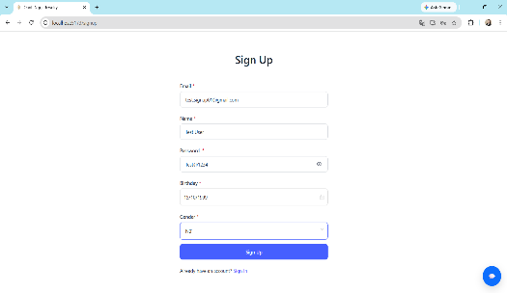 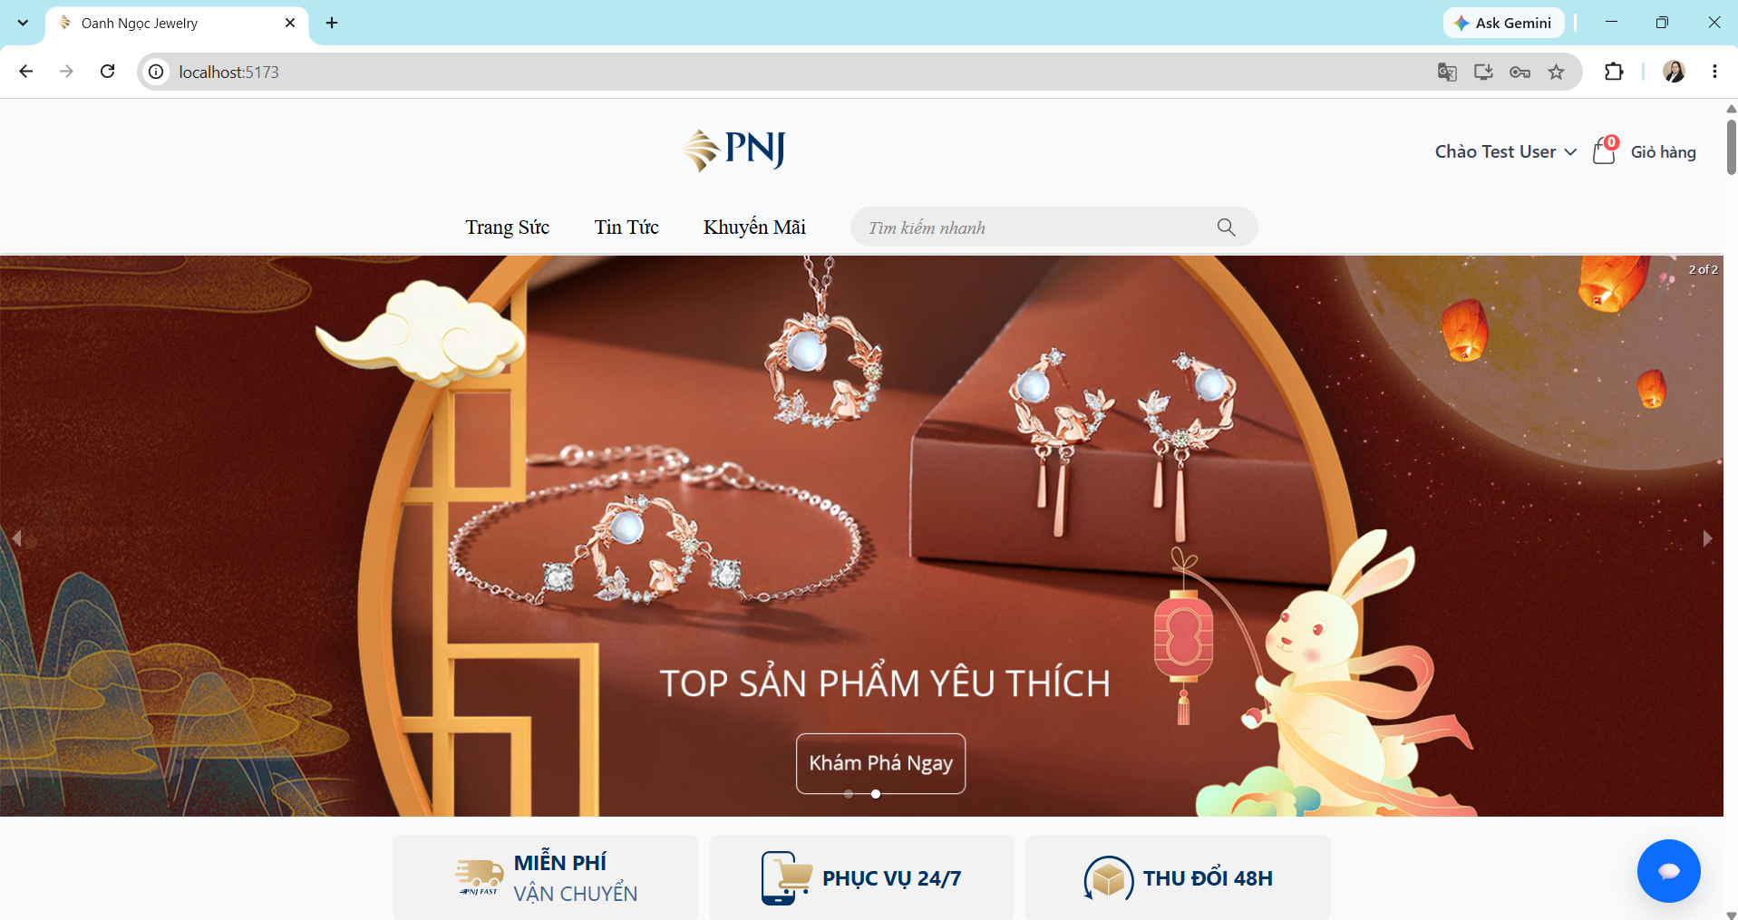
TC_SIGNUP_002 | Kiểm tra đăng ký tài khoản khi bỏ trống Email. | User đang ở trang Sign Up. | 1. Để trống email 2. Nhập Name hợp lệ. 3. Nhập Password hợp lệ. 4. Nhập/Chọn Birthday hợp lệ. 5. Chọn Gender. 6.Nhấn nút Sign Up. | Email: [empty] Name: Test User Password: Test@1234 Birthday: 15/10/1999 Gender: Nữ | • Đăng ký thất bại. • Hiển thị thông báo " Vui lòng nhập đầy đủ thông tin.". • User vẫn ở trang Sign Up. | • Đăng ký thất bại. • Hiển thị thông báo " Vui lòng nhập đầy đủ thông tin.". • User vẫn ở trang Sign Up. | PASS | 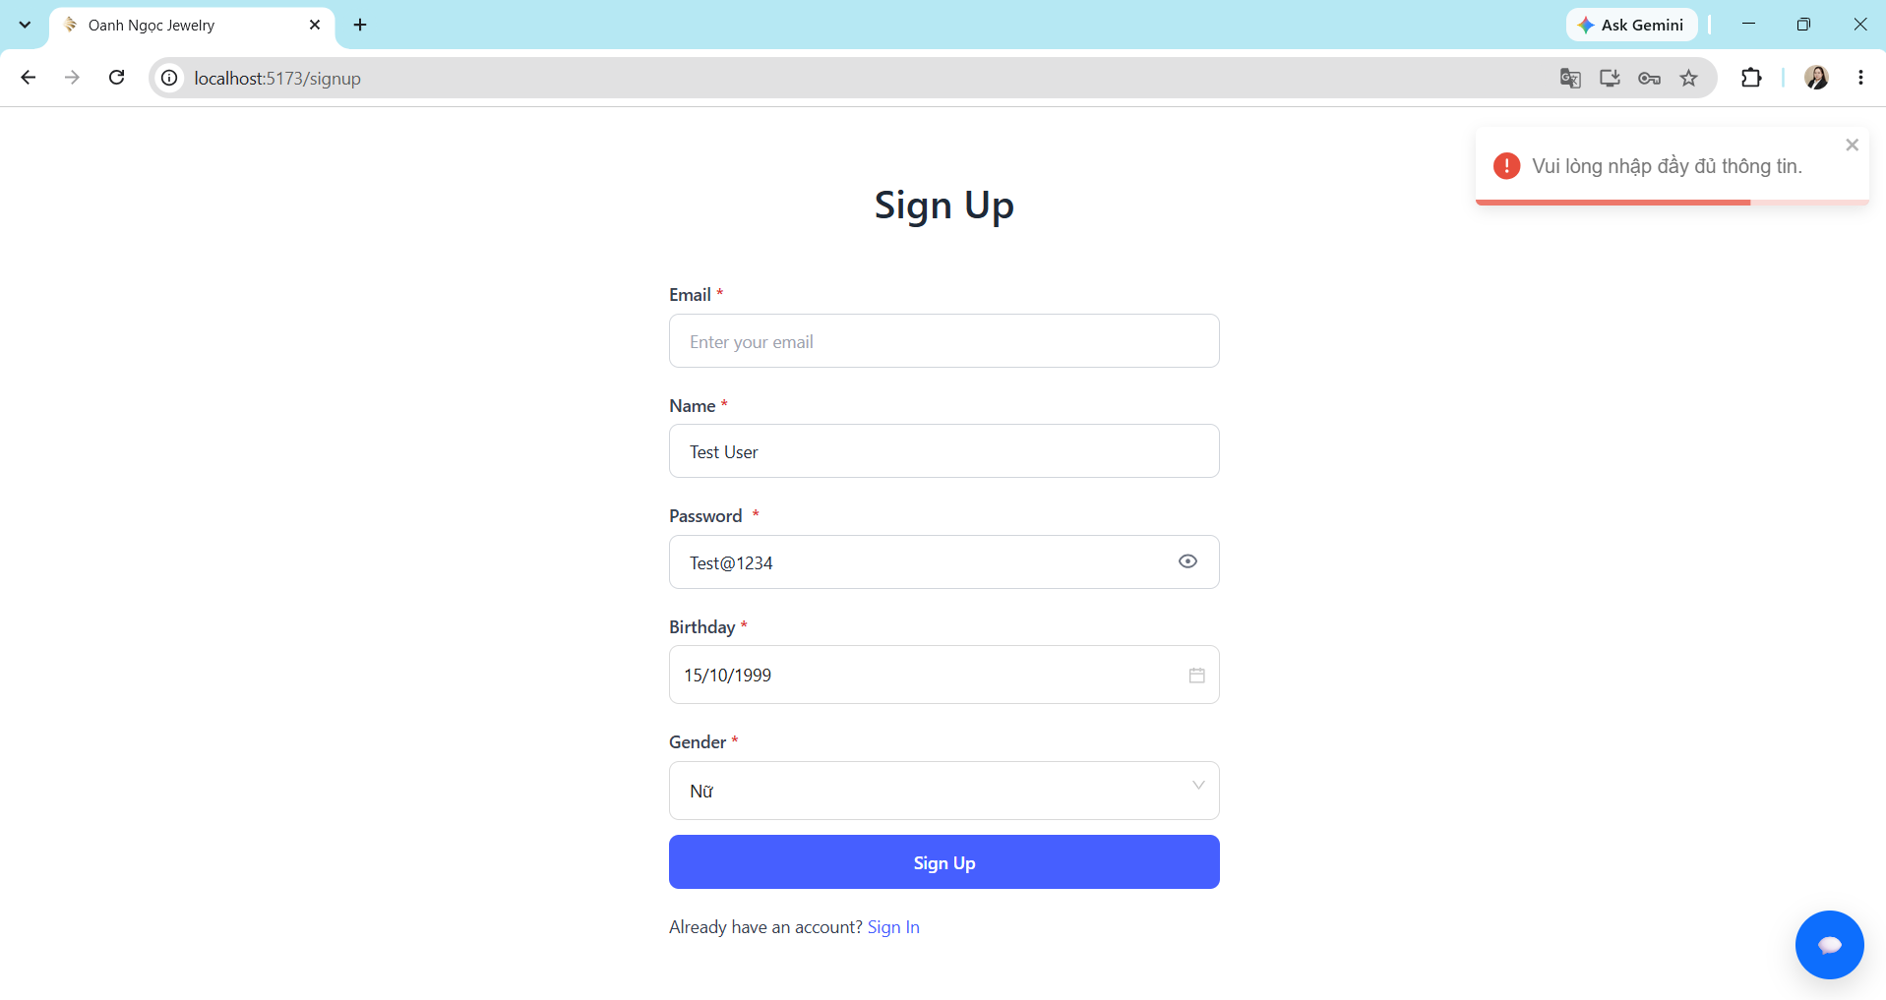
TC_SIGNUP_003 | Kiểm tra đăng ký tài khoản khi bỏ trống Name. | User đang ở trang Sign Up. | 1. Nhập Email hợp lệ. 2. Để trống Name. 3. Nhập Password hợp lệ. 4. Nhập/Chọn Birthday hợp lệ. 5. Chọn Gender. 6.Nhấn nút Sign Up. | Email: test.signup01@gmail.com Name: [empty] Password: Test@1234 Birthday: 15/10/1999 Gender: Nữ | • Đăng ký thất bại. • Hiển thị thông báo " Vui lòng nhập đầy đủ thông tin.". • User vẫn ở trang Sign Up. | • Đăng ký thất bại. • Hiển thị thông báo " Vui lòng nhập đầy đủ thông tin.". • User vẫn ở trang Sign Up. | PASS | 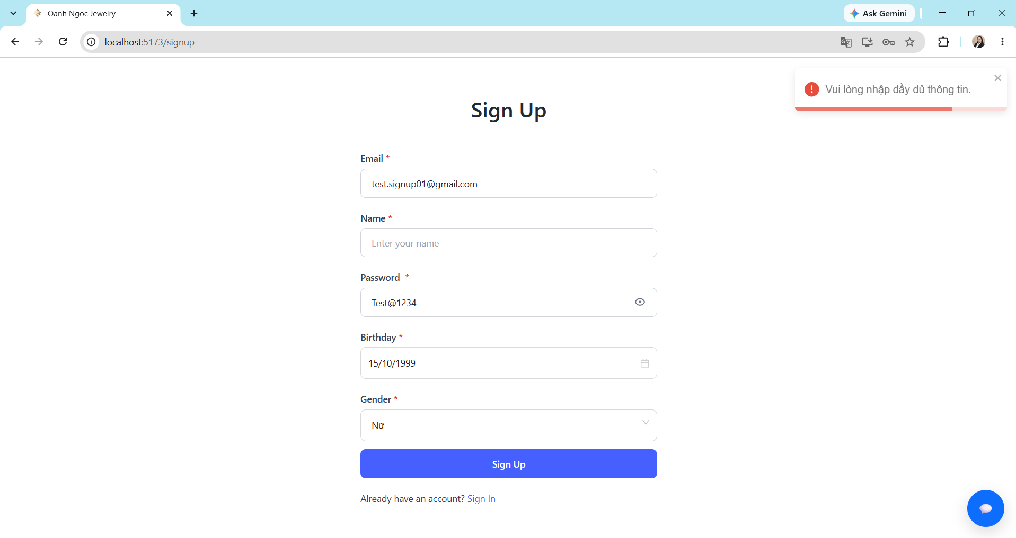
TC_SIGNUP_004 | Kiểm tra đăng ký tài khoản khi bỏ trống Password. | User đang ở trang Sign Up. | 1. Nhập Email hợp lệ. 2. Nhập Name hợp lệ. 3. Để trống Password. 4. Nhập/Chọn Birthday hợp lệ. 5. Chọn Gender. 6.Nhấn nút Sign Up. | Email: test.signup01@gmail.com Name: Test User Password: [empty] Birthday: 15/10/1999 Gender: Nữ | • Đăng ký thất bại. • Hiển thị thông báo " Vui lòng nhập đầy đủ thông tin.". • User vẫn ở trang Sign Up. | • Đăng ký thất bại. • Hiển thị thông báo " Vui lòng nhập đầy đủ thông tin.". • User vẫn ở trang Sign Up. | PASS | 
TC_SIGNUP_005 | Kiểm tra đăng ký tài khoản khi bỏ trống Birthday. | User đang ở trang Sign Up. | 1. Nhập Email hợp lệ. 2. Nhập Name hợp lệ. 3. Nhập Password hợp lệ. 4. Để trống Birthday. 5. Chọn Gender. 6.Nhấn nút Sign Up. | Email: test.signup01@gmail.com Name: Test User Password: Test@1234 Birthday: [empty] Gender: Nữ | • Đăng ký thất bại. • Hiển thị thông báo " Vui lòng nhập đầy đủ thông tin.". • User vẫn ở trang Sign Up. | • Đăng ký thất bại. • Hiển thị thông báo " Vui lòng nhập đầy đủ thông tin.". • User vẫn ở trang Sign Up. | PASS | 
TC_SIGNUP_006 | Kiểm tra đăng ký tài khoản khi bỏ trống Gender. | User đang ở trang Sign Up. | 1. Nhập Email hợp lệ. 2. Nhập Name hợp lệ. 3. Nhập Password hợp lệ. 4. Nhập/Chọn Birthday hợp lệ. 5. Không chọn Gender. 6.Nhấn nút Sign Up. | Email: test.signup01@gmail.com Name: Test User Password: Test@1234 Birthday: 15/10/1999 Gender: [empty] | • Đăng ký thất bại. • Hiển thị thông báo " Vui lòng nhập đầy đủ thông tin.". • User vẫn ở trang Sign Up. | • Đăng ký thất bại. • Hiển thị thông báo " Vui lòng nhập đầy đủ thông tin.". • User vẫn ở trang Sign Up. | PASS | 
TC_SIGNUP_008 | Đăng ký với Email đã tồn tại trong hệ thống. | 1. User đang ở trang Sign Up. 2. Email dùng để đăng ký đã tồn tại trong hệ thống. | 1. Nhập Email email đã tồn tại. 2. Nhập Name hợp lệ. 3. Nhập Password hợp lệ. 4. Nhập Birthday hợp lệ. 5. Chọn Gender. 6.Nhấn nút Sign Up. | Email: test.signup01@gmail.com Name: Test User Password: Test@1234 Birthday: 13/12/2004 Gender: Nữ | • Đăng ký thất bại. • Hiển thị thông báo " Email đã tồn tại". • User vẫn ở trang Sign Up. | • Đăng ký thất bại. • Hiển thị thông báo " Email đã tồn tại". • User vẫn ở trang Sign Up. | PASS | 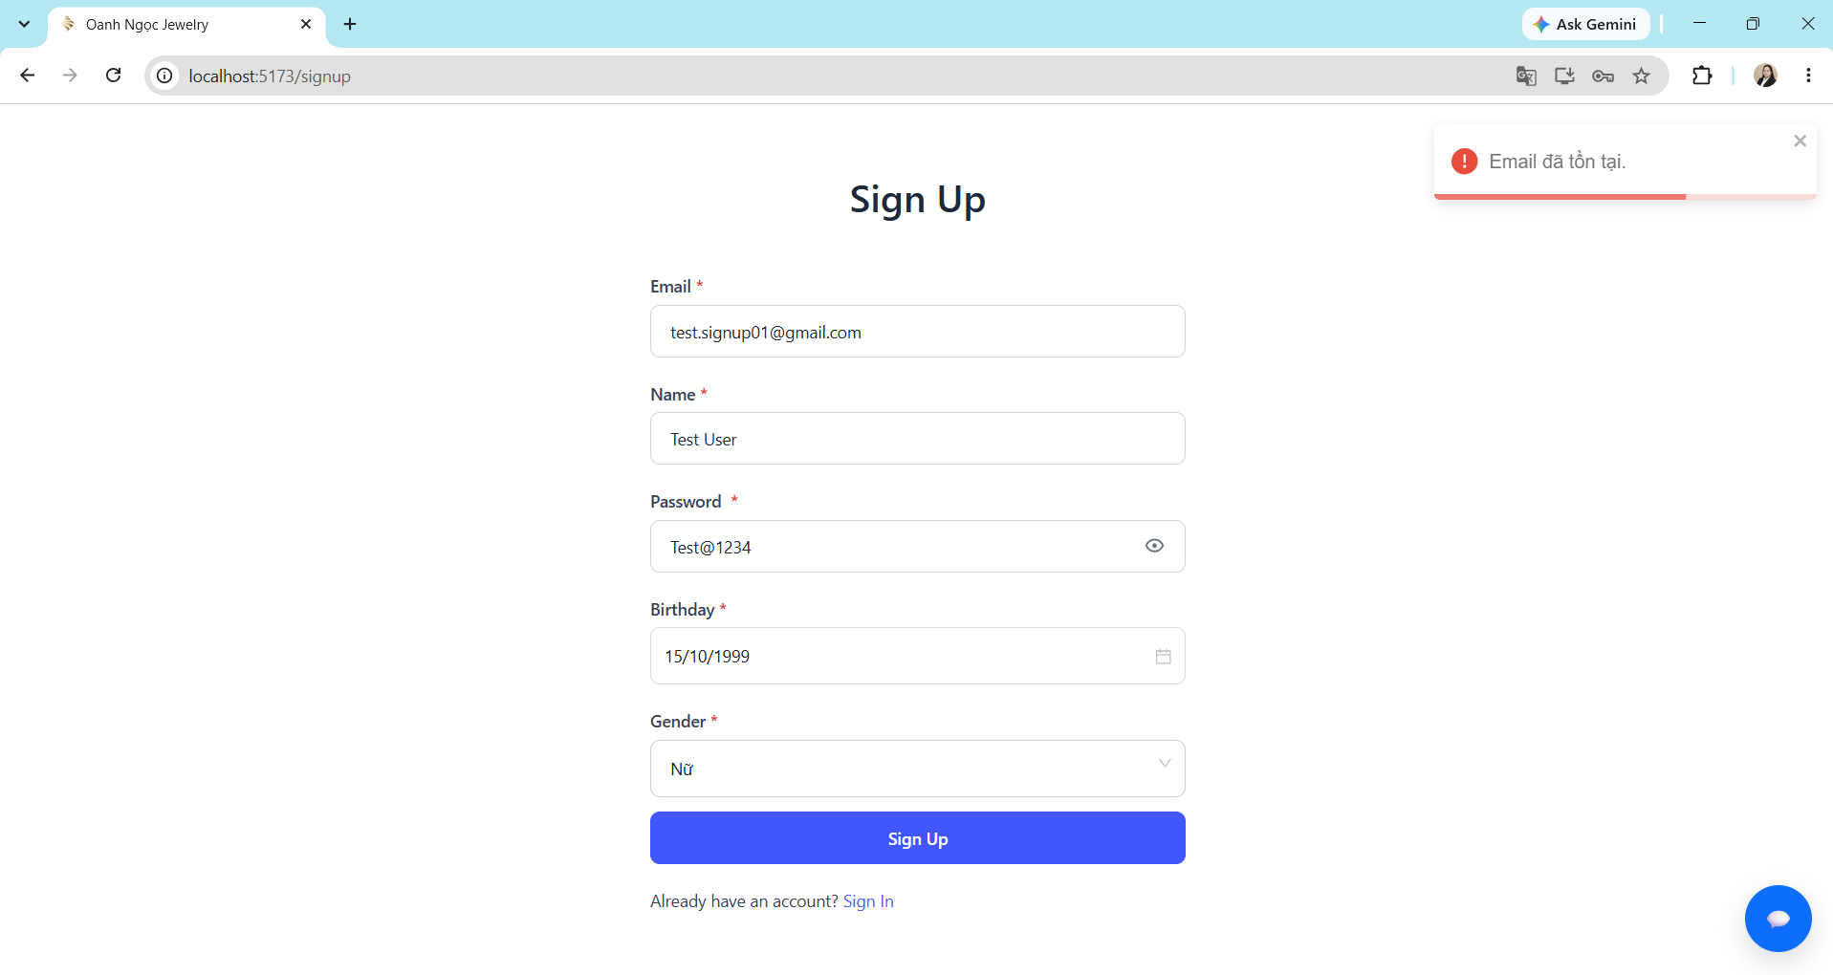
TC_SIGNUP_009 | Đăng ký với Email sai định dạng. | 1. User đang ở trang Sign Up. 2. Email dùng để đăng ký sai định dạng. | 1. Nhập Email không hợp lệ. 2. Nhập Name là khoảng trắng. 3. Nhập Password hợp lệ. 4. Nhập/Chọn Birthday hợp lệ. 5. Chọn Gender. 6.Nhấn nút Sign Up. | Email: test.signup01@gmail,com Name: Test User Password: Test@1234 Birthday: 13/12/2004. Gender: Nữ | • Đăng ký thất bại. • Hiển thị thông báo " Email không đúng định dạng, vui lòng nhập đúng". • User vẫn ở trang Sign Up. | Đăng ký tài khoản thành công, hệ thống tự động đăng nhập và chuyển đến Trang chủ. | FAIL |  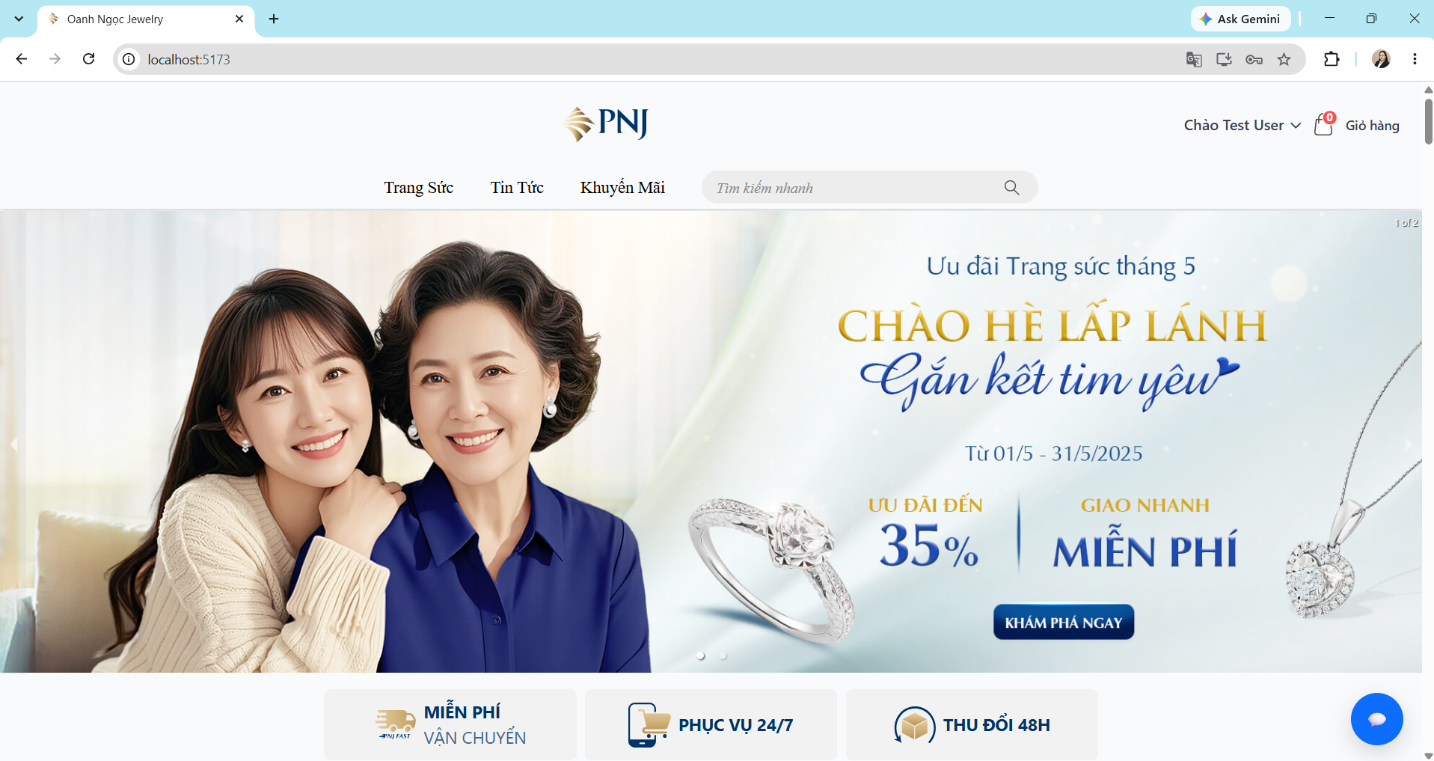
TC_SIGNUP_010 | Đăng ký với Name chỉ chứa khoảng trắng | User đang ở trang Sign Up. | 1. Nhập Email hợp lệ. 2. Nhập Name là khoảng trắng. 3. Nhập Password hợp lệ. 4. Nhập/Chọn Birthday hợp lệ. 5. Chọn Gender. 6.Nhấn nút Sign Up. | Email: test.signup02@gmail.com Name: ___ Password: Test@1234 Birthday: 13/12/2004. Gender: Nữ | • Đăng ký thất bại. • Hiển thị thông báo " Tên không thể là ký tự khoảng trống". • User vẫn ở trang Sign Up. | Đăng ký tài khoản thành công, hệ thống tự động đăng nhập và chuyển đến Trang chủ. | FAIL | 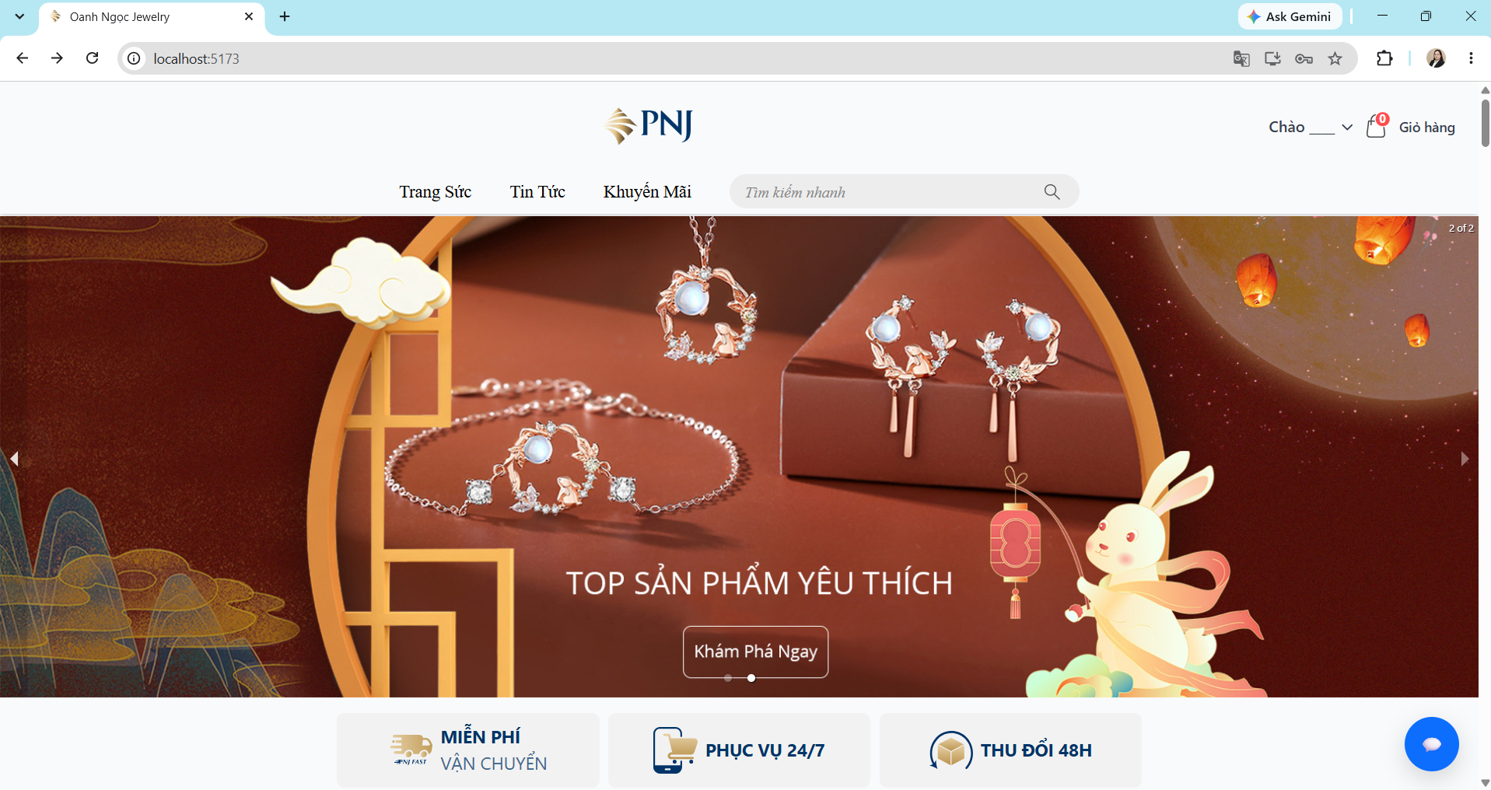 
TC_SIGNUP_011 | Đăng ký khi tất cả field đều trống | User đang ở trang Sign Up. | 1. Để trống trường Email. 2. Để trống trường Name. 3. Để trống trường Password. 4. Không chọn Birthday. 5. Không chọn Gender. 6. Nhấn nút "Sign Up". 7. Quan sát kết quả hiển thị. | Email: [empty] Name: [empty] Password: [empty] Birthday: [empty] Gender: [empty] | • Đăng ký thất bại. • Hiển thị thông báo " Vui lòng nhập đầy đủ thông tin.". • User vẫn ở trang Sign Up. | • Đăng ký thất bại. • Hiển thị thông báo " Vui lòng nhập đầy đủ thông tin.". • User vẫn ở trang Sign Up. | PASS | 
TC_SIGNUP_012 | Kiểm tra chức năng hiển thị/ẩn Password tại trang Sign Up. | User đang ở trang Sign Up. | 1. Nhập Password vào trường Password. 2. Kiểm tra Password mặc định đang được ẩn. 3. Nhấn biểu tượng con mắt tại trường Password. 4. Quan sát Password. 5. Nhấn biểu tượng con mắt một lần nữa. 6. Quan sát Password. | Password: Test@1234 | • Password mặc định được hiển thị dưới dạng ký tự ẩn. • Khi nhấn biểu tượng con mắt lần thứ nhất, Password được hiển thị. • Khi nhấn biểu tượng con mắt lần thứ hai, Password được ẩn lại. | • Password mặc định được hiển thị dưới dạng ký tự ẩn. • Khi nhấn biểu tượng con mắt lần thứ nhất, Password được hiển thị. • Khi nhấn biểu tượng con mắt lần thứ hai, Password được ẩn lại. | PASS |  
TC_SIGNUP_013 | Kiểm tra điều hướng đến trang Sign In khi nhấn link "Sign In". | User đang ở trang Sign Up. | 1. Nhấn vào link "Sign In". 2. Quan sát trang được điều hướng đến. |  | • User được chuyển đến trang Sign In. • Trang Sign In hiển thị đầy đủ các thành phần cần thiết. | • User được chuyển đến trang Sign In. • Trang Sign In hiển thị đầy đủ các thành phần cần thiết. | PASS | 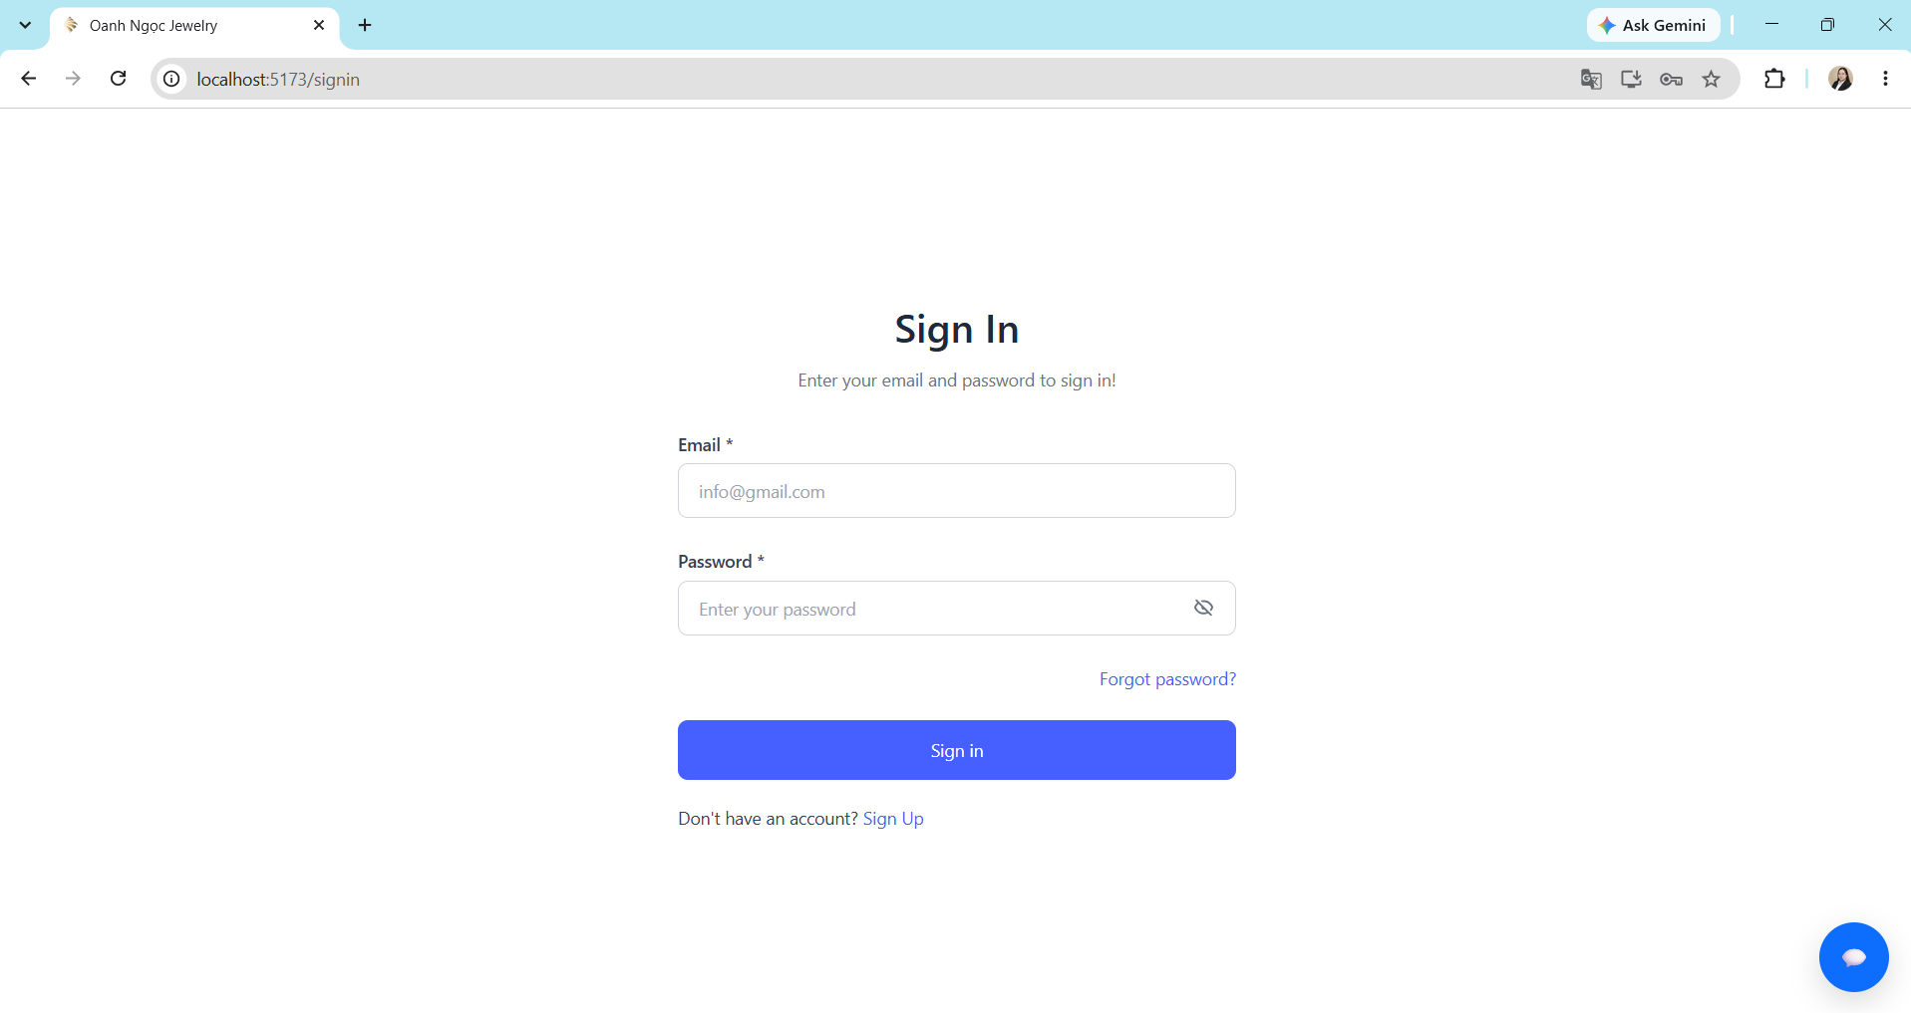

Sign In
Test Case ID | Test Scenario | Preconditions | Test Steps | Test Data | Expected Result | Actual Result | Status | Evidence
TC_SIGNIN_001 | Kiểm tra đăng nhập khi Email và Password đúng | 1. Tài khoản đã tồn tại trong hệ thống. 2. User đang ở trang SignIn. | 1. Nhập Email đúng định dạng. 2. Nhập Password đúng của tài khoản. 3. Nhấn nút Sign In. | Email: valid_user@test.com Password: ******* | Đăng nhập thành công và chuyển đến Trang chủ. | Đăng nhập thành công và chuyển đến Trang chủ. | PASS |  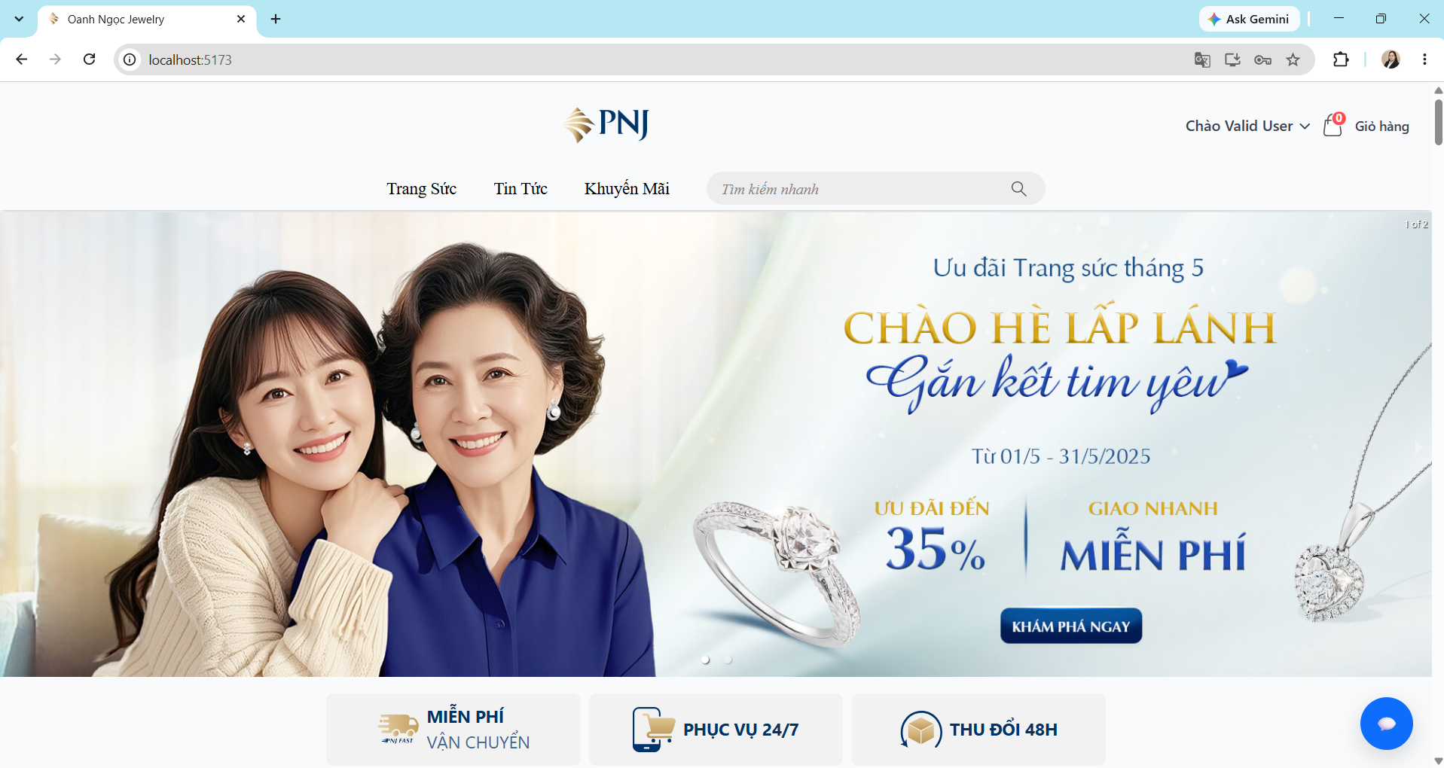
TC_SIGNIN_002 | Kiểm tra đăng nhập khi Email đúng định dạng và Password sai. | 1. Tài khoản đã tồn tại trong hệ thống. 2. User đang ở trang SignIn. | 1. Nhập Email đúng định dạng. 2. Nhập Password sai. 3. Nhấn nút Sign In. | Email: valid_user@test.com Password: ******* | • Đăng nhập thất bại. • Hiển thị thông báo "Email hoặc mật khẩu không đúng". • User vẫn ở trang Sign In. | • Đăng nhập thất bại. • Hiển thị thông báo "Email hoặc mật khẩu không đúng". • User vẫn ở trang Sign In. | PASS | 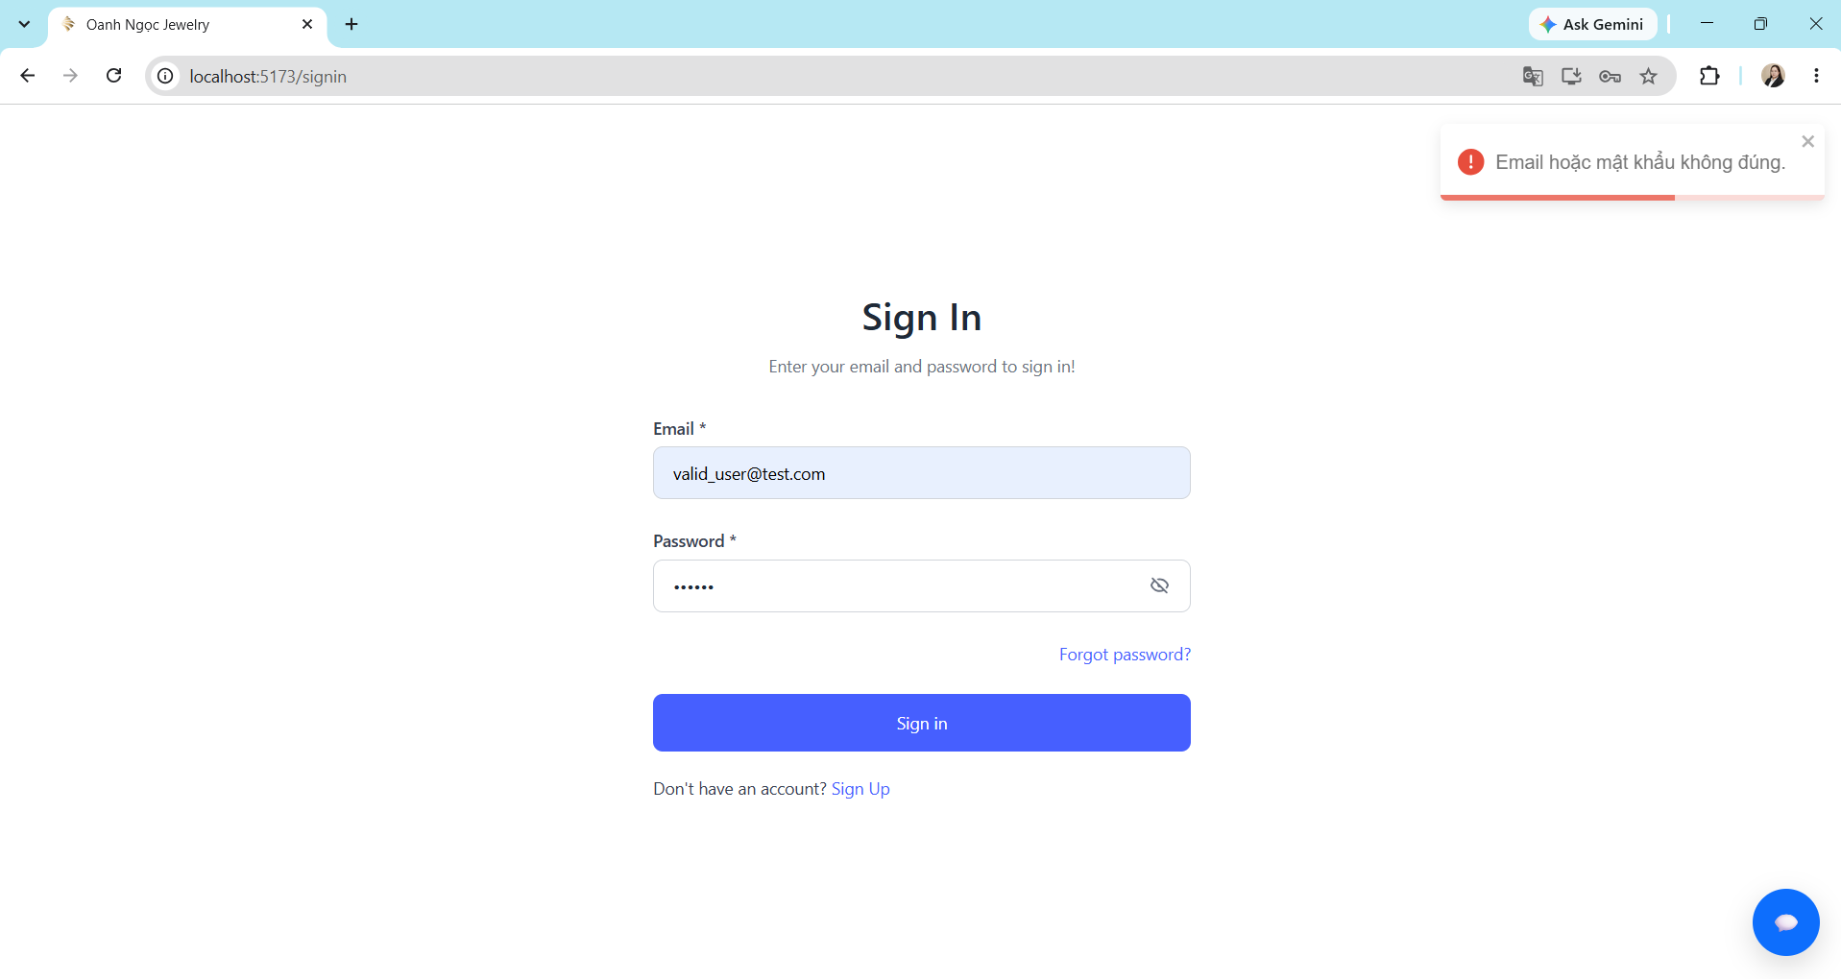
TC_SIGNIN_003 | Kiểm tra đăng nhập khi Email sai định dạng và Password hợp lệ. | 1. Tài khoản đã tồn tại trong hệ thống. 2. User đang ở trang SignIn. | 1. Nhập Email sai định dạng. 2. Nhập Password đúng. 3. Nhấn nút Sign In. | Email: valid_user@test,com Password: ******* | • Đăng nhập thất bại. • Hiển thị thông báo "Email hoặc mật khẩu không đúng". • User vẫn ở trang Sign In. | • Đăng nhập thất bại. • Hiển thị thông báo "Email hoặc mật khẩu không đúng". • User vẫn ở trang Sign In. | PASS | 
TC_SIGNIN_004 | Kiểm tra đăng nhập khi Email chưa tồn tại và Password bất kỳ. | 1. Email chưa được đăng ký tài khoản nào. 2. User đang ở trang SignIn. | 1. Nhập Email đúng định dạng chưa đăng ký tài khoản nào. 2. Nhập Password bất kỳ. 3. Nhấn nút Sign In. | Email: test5331@gmail.com Password: ******* | • Đăng nhập thất bại. • Hiển thị thông báo "Email hoặc mật khẩu không đúng". • User vẫn ở trang Sign In. | • Đăng nhập thất bại. • Hiển thị thông báo "Email hoặc mật khẩu không đúng". • User vẫn ở trang Sign In. | PASS | 
TC_SIGNIN_005 | Kiểm tra đăng nhập khi Email bỏ trống và Password bất kỳ. | User đang ở trang SignIn. | 1. Bỏ trống Email. 2. Nhập Password bất kỳ. 3. Nhấn nút Sign In. | Email: [empty] Password: ******* | • Đăng nhập thất bại. • Hiển thị thông báo "Vui lòng nhập email và mật khẩu". • User vẫn ở trang Sign In. | • Đăng nhập thất bại. • Hiển thị thông báo "Vui lòng nhập email và mật khẩu". • User vẫn ở trang Sign In. | PASS | 
TC_SIGNIN_006 | Kiểm tra đăng nhập khi Email đúng định dạng và Password để trống. | 1. Tài khoản đã tồn tại trong hệ thống. 2. User đang ở trang SignIn. | 1. Nhập Email đúng định dạng. 2. Bỏ trống Password. 3. Nhấn nút Sign In. | Email: valid_user@test.com Password: [empty] | • Đăng nhập thất bại. • Hiển thị thông báo "Vui lòng nhập email và mật khẩu". • User vẫn ở trang Sign In. | • Đăng nhập thất bại. • Hiển thị thông báo "Vui lòng nhập email và mật khẩu". • User vẫn ở trang Sign In. | PASS | 
TC_SIGNIN_007 | Kiểm tra đăng nhập khi không nhập cả Email và Password. | User đang ở trang SignIn. | 1. Bỏ trống Email. 2. Bỏ trống Password. 3. Nhấn nút Sign In. | Email: [empty] Password: [empty] | • Đăng nhập thất bại. • Hiển thị thông báo "Vui lòng nhập email và mật khẩu". • User vẫn ở trang Sign In. | • Đăng nhập thất bại. • Hiển thị thông báo "Vui lòng nhập email và mật khẩu". • User vẫn ở trang Sign In. | PASS | 
TC_SIGNIN_008 | Kiểm tra đăng nhập thành công với tài khoản Admin. | User đang ở trang SignIn. | 1. Nhập Email dành cho Admin. 2. Nhập Password đúng của tài khoản. 3. Nhấn nút Sign In. | Email: admin@jewel.local Password: Admin123456@ | Đăng nhập thành công và chuyển đến Dashboard. | Đăng nhập thành công và chuyển đến Dashboard. | PASS | 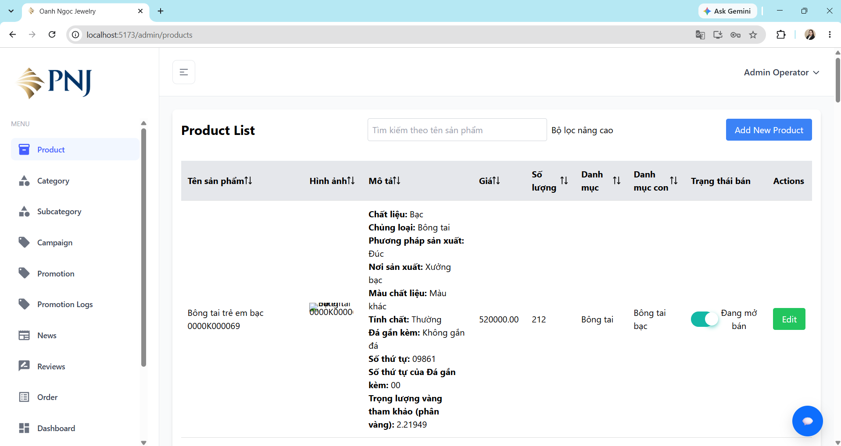 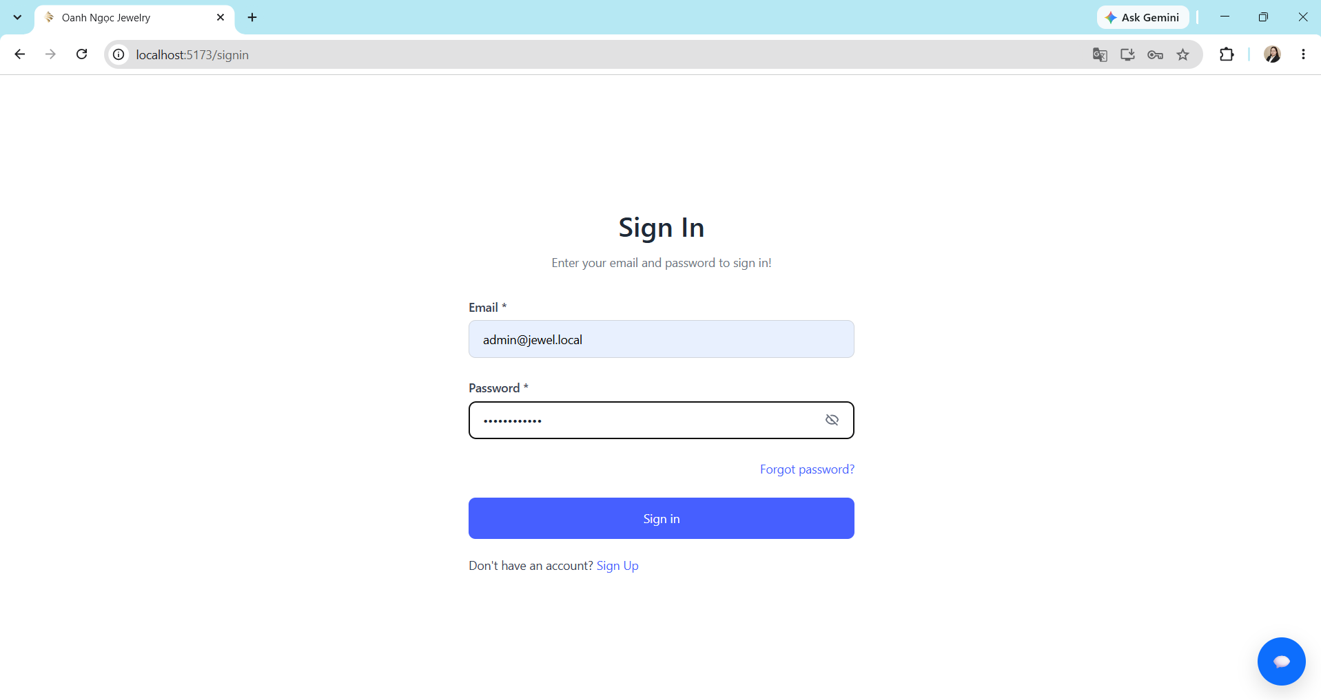
TC_SIGNIN_009 | Kiểm tra đăng nhập thành công với tài khoản Staff. | User đang ở trang SignIn. | 1. Nhập Email dành cho Staff. 2. Nhập Password đúng của tài khoản. 3. Nhấn nút Sign In. | Email: staff@jewel.local Password: Staff123456@ | Đăng nhập thành công và chuyển đến Dashboard. | Đăng nhập thành công và chuyển đến Dashboard. | PASS |  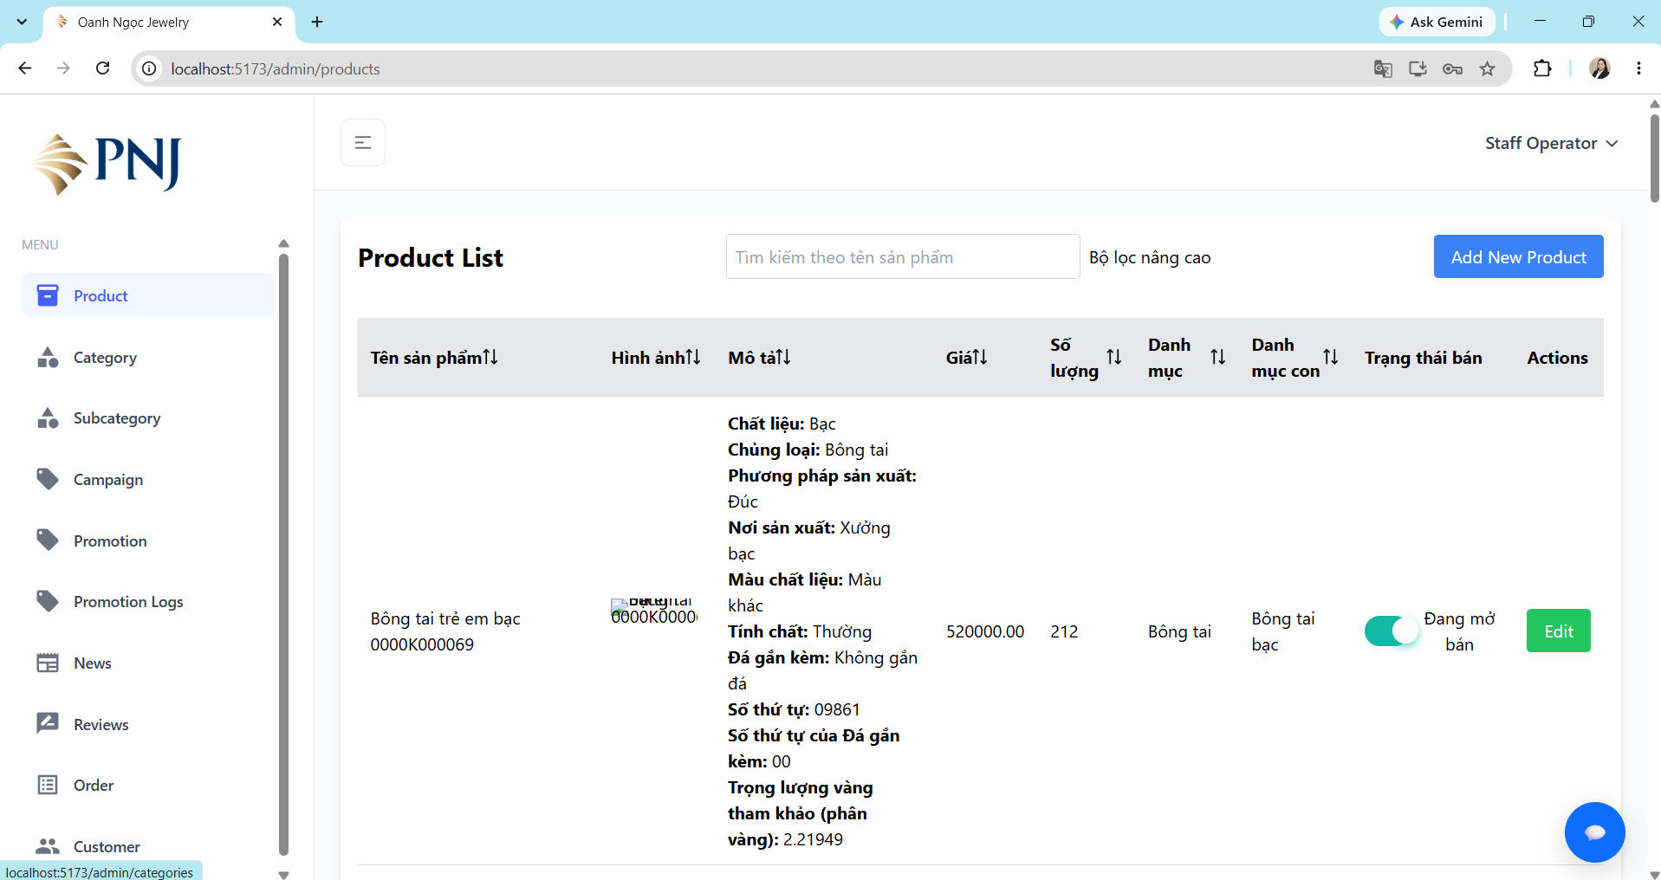
TC_SIGNIN_010 | Kiểm tra User role truy cập trực tiếp vào trang Admin. | 1. Tài khoản User đã tồn tại trong hệ thống. 2. User đã đăng nhập thành công. 3. User không có quyền Admin. | 1. Trên thanh địa chỉ trình duyệt, nhập URL: http://localhost:5173/admin/user 2. Nhấn Enter. 3. Quan sát kết quả hiển thị. | Role: User URL: http://localhost:5173/admin/user | • Không hiển thị thông tin. • Đếm ngược 3s đăng xuất và chuyển về trang chủ. | • Không hiển thị thông tin. • Đếm ngược 3s đăng xuất và chuyển về trang chủ. | PASS | 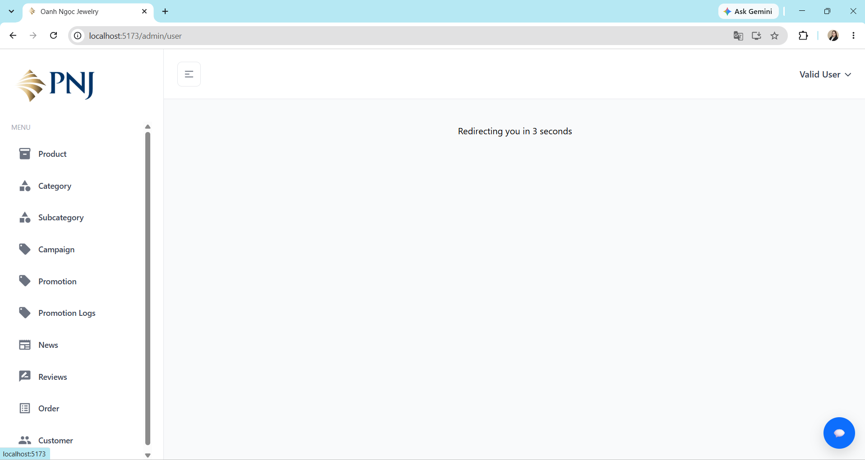
TC_SIGNIN_011 | Kiểm tra Staff role truy cập trực tiếp vào phần thuộc quyền Admin. | 1. Tài khoản Staff đã tồn tại trong hệ thống. 2. Staff đã đăng nhập thành công. 3. Staff không có quyền truy cập chức năng Admin User. | 1. Trên thanh địa chỉ trình duyệt, nhập URL: http://localhost:5173/admin/user 2. Nhấn Enter. 3. Quan sát kết quả hiển thị. | Role: Staff URL: http://localhost:5173/admin/user | • Không hiển thị thông tin. • Đếm ngược 3s đăng xuất và chuyển về trang chủ. | • Không hiển thị thông tin. • Đếm ngược 3s đăng xuất và chuyển về trang chủ. | FAIL | 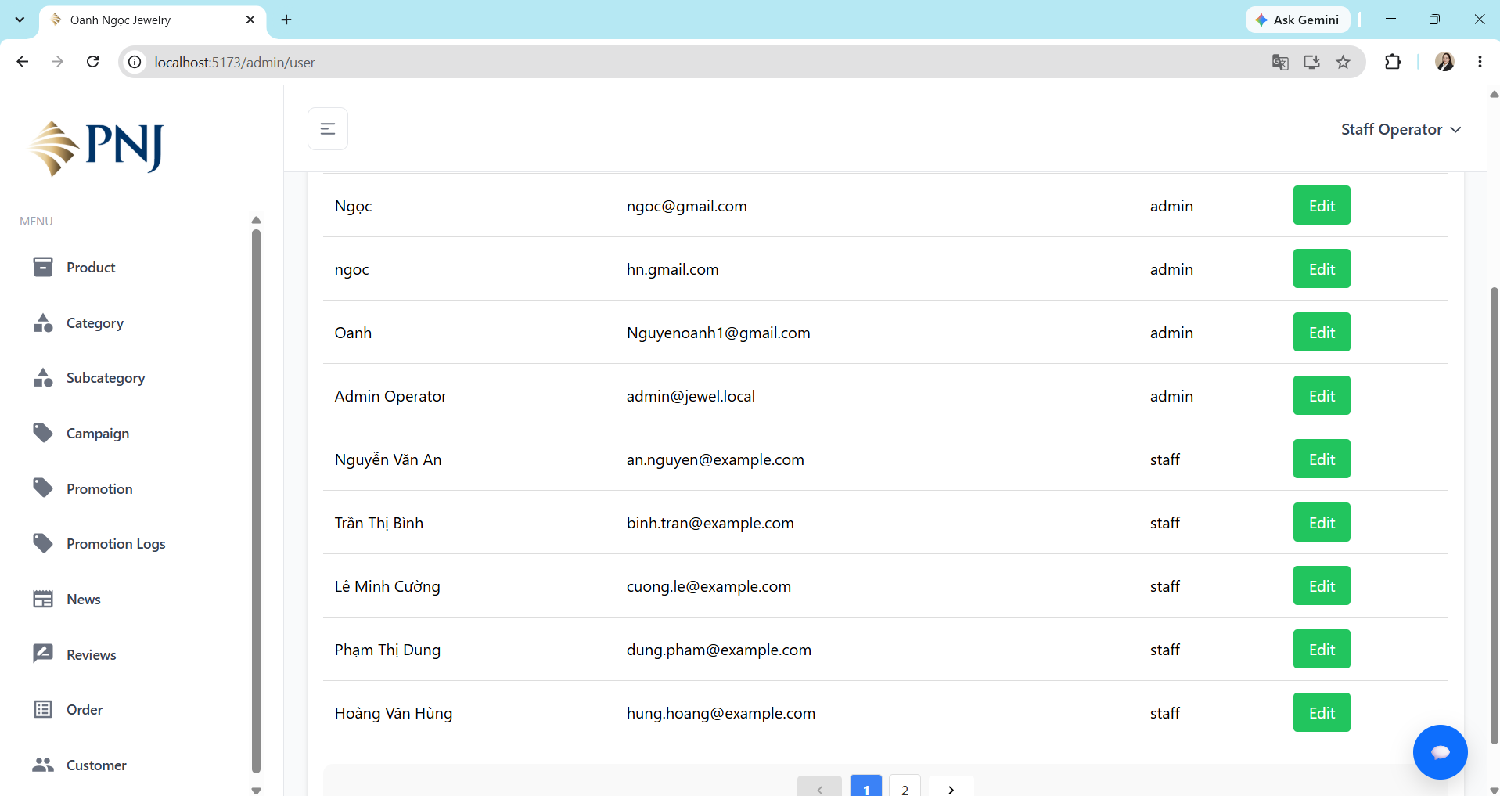

Product
Test Case ID | Test Scenario | Preconditions | Test Steps | Test Data | Expected Result | Actual Result | Status | Evidence
TC_PRODUCT_001 | Kiểm tra xem chi tiết sản phẩm từ danh sách sản phẩm. | 1. User đang ở trang chủ. 2. Có ít nhất một sản phẩm đang hiển thị. | 1. Chọn một sản phẩm trong danh sách. 2. Nhấn vào sản phẩm. 3. Quan sát trang chi tiết sản phẩm. | Product: Sản phẩm đang tồn tại trong hệ thống. | • User được chuyển đến trang chi tiết của đúng sản phẩm đã chọn. • Hiển thị đúng thông tin sản phẩm như tên, hình ảnh, giá và các thông tin khác mà hệ thống có. • Không xuất hiện lỗi khi tải thông tin sản phẩm. | • User được chuyển đến trang chi tiết của đúng sản phẩm đã chọn. • Hiển thị đúng thông tin sản phẩm như tên, hình ảnh, giá và các thông tin khác mà hệ thống có. • Không xuất hiện lỗi khi tải thông tin sản phẩm. | PASS | 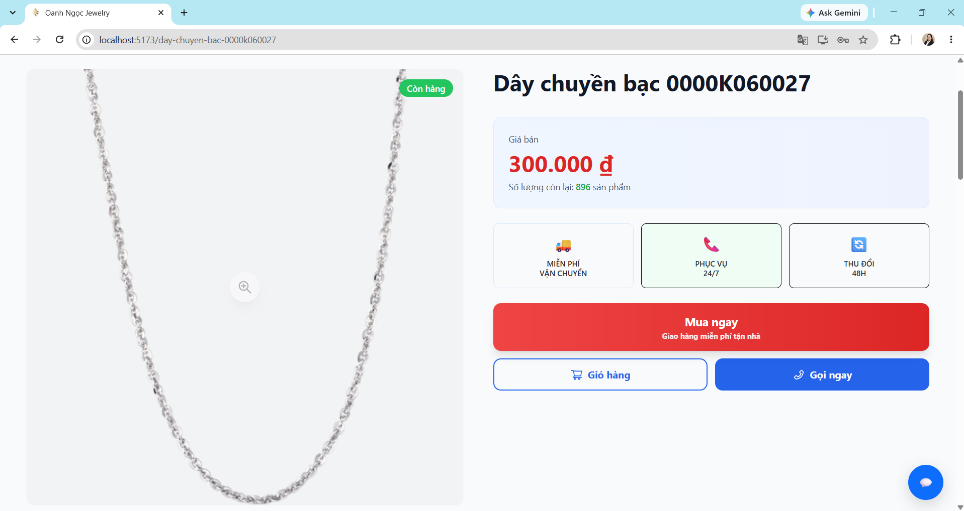
TC_PRODUCT_002 | Kiểm tra tìm kiếm sản phẩm với từ khóa hợp lệ. | 1. User đang ở trang chủ. 2. Hệ thống có sản phẩm chứa từ khóa cần tìm. | 1. Nhập từ khóa vào ô tìm kiếm. 2. Quan sát kết quả tìm kiếm. | Keyword: bông tai. | • Hiển thị top 8 sản phẩm liên quan đến từ khóa cần tìm . • Các sản phẩm tìm được hiển thị thông tin như tên, hình ảnh và giá. • Không hiển thị sản phẩm không liên quan đến từ khóa tìm kiếm. • Không xuất hiện lỗi khi tải thông tin sản phẩm. | • Hiển thị top 8 sản phẩm liên quan đến từ khóa cần tìm . • Các sản phẩm tìm được hiển thị thông tin như tên, hình ảnh và giá. • Không hiển thị sản phẩm không liên quan đến từ khóa tìm kiếm. • Không xuất hiện lỗi khi tải thông tin sản phẩm. | PASS | 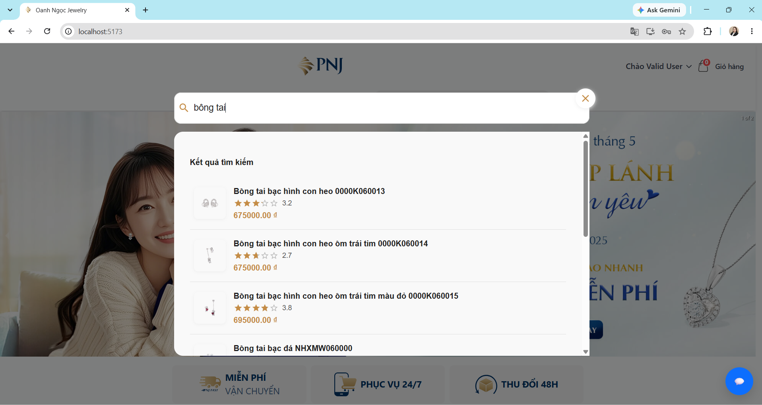 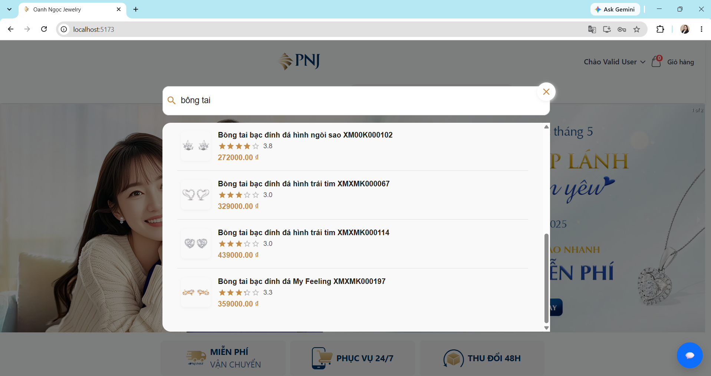
TC_PRODUCT_003 | Kiểm tra tìm kiếm với từ khóa không có sản phẩm phù hợp. | 1. User đang ở trang chủ. 2. Hệ thống không có sản phẩm chứa từ khóa cần tìm. | 1. Nhập từ khóa vào ô tìm kiếm. 2. Quan sát kết quả tìm kiếm. | Keyword: giày da. | • Hiển thị thông báo"Không tìm thấy sản phẩm phù hợp. Vui lòng thử từ khóa khác". • Không hiển thị sản phẩm không liên quan đến từ khóa tìm kiếm. | • Hiển thị thông báo"Không tìm thấy sản phẩm phù hợp. Vui lòng thử từ khóa khác". • Không hiển thị sản phẩm không liên quan đến từ khóa tìm kiếm. | PASS | 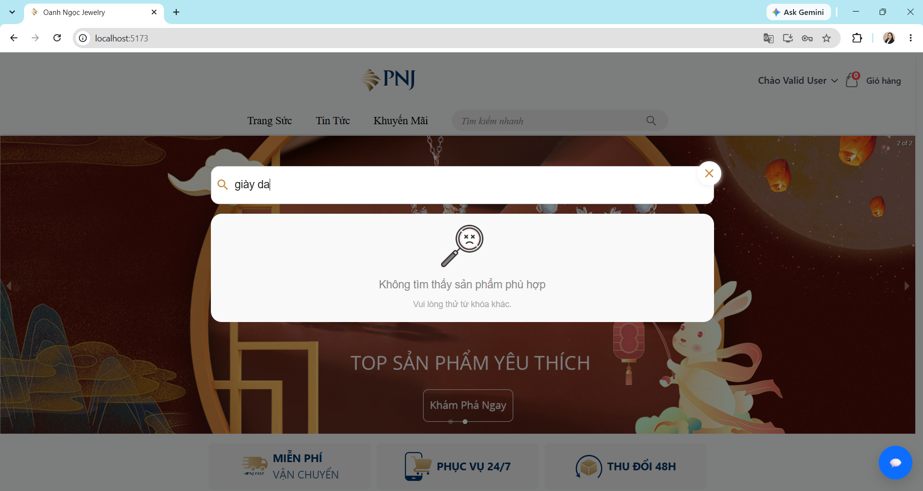
TC_PRODUCT_004 | Kiểm tra tìm kiếm với từ khóa có chứa khoảng trắng. | 1. User đang ở trang chủ. 2. Hệ thống có sản phẩm chứa từ khóa cần tìm. | 1. Nhập từ khóa vào ô tìm kiếm. 2. Quan sát kết quả tìm kiếm. | Keyword: " con heo ". | • Hiển thị top 8 sản phẩm liên quan đến từ khóa cần tìm bỏ qua khoảng trắng. • Các sản phẩm tìm được hiển thị thông tin như tên, hình ảnh và giá. • Không hiển thị sản phẩm không liên quan đến từ khóa tìm kiếm. • Không xuất hiện lỗi khi tải thông tin sản phẩm. | • Hiển thị top 8 sản phẩm liên quan đến từ khóa cần tìm bỏ qua khoảng trắng. • Các sản phẩm tìm được hiển thị thông tin như tên, hình ảnh và giá. • Không hiển thị sản phẩm không liên quan đến từ khóa tìm kiếm. • Không xuất hiện lỗi khi tải thông tin sản phẩm. | PASS | 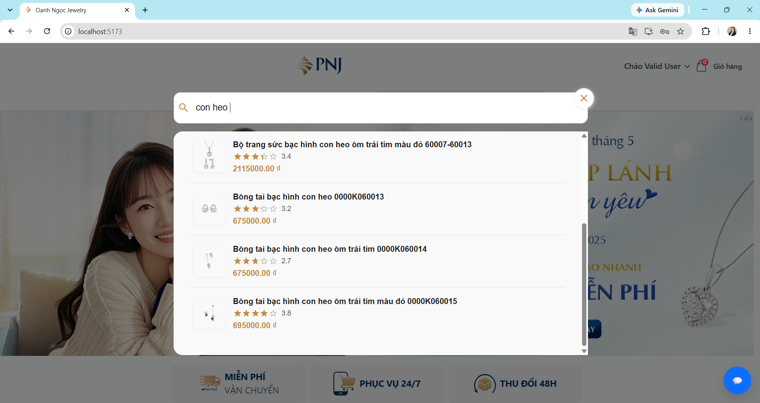 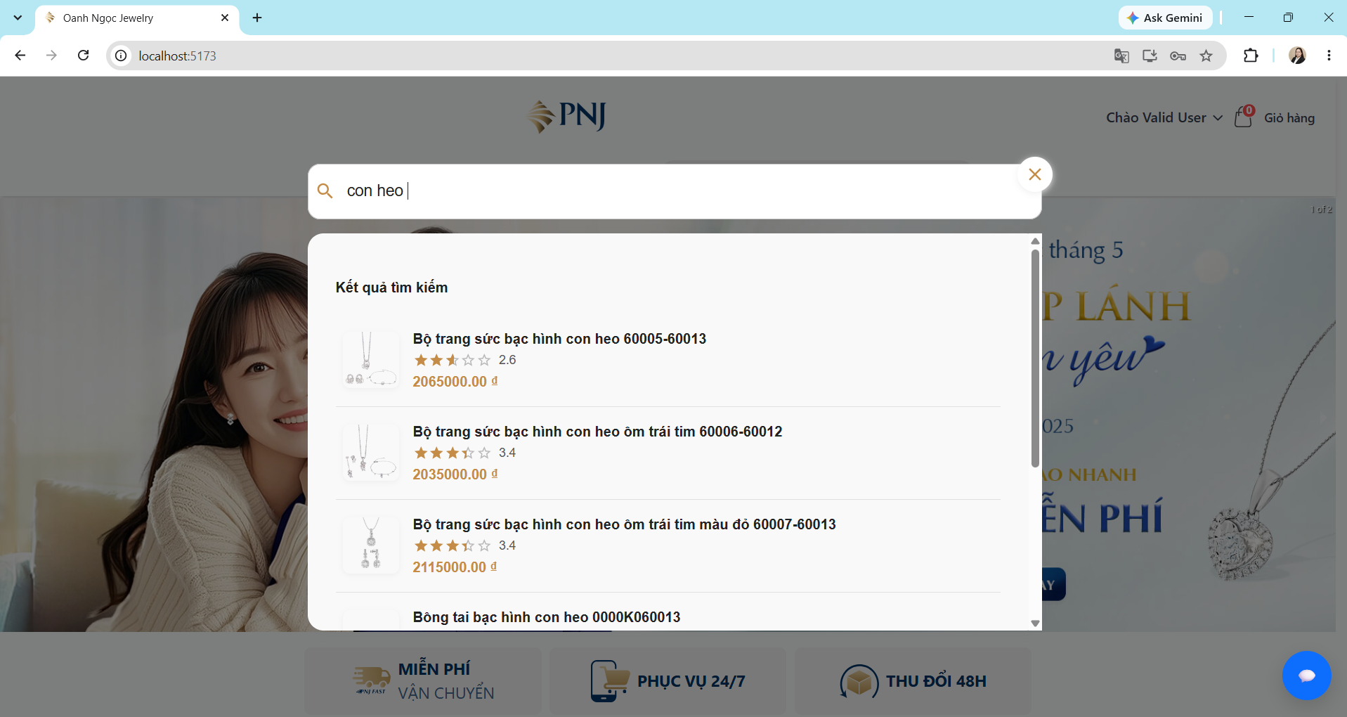
TC_PRODUCT_005 | Kiểm tra hiển thị sản phẩm theo category. | 1. User đang ở trang chủ. 2. Menu Trang Sức có hiển thị danh sách category. | 1. Mở menu trang sức. 2. Chọn category. 3. Quan sát danh sách sản phẩm được hiển thị. | Category: Nhẫn. | • User được chuyển đến trang danh sách sản phẩm chỉ có category đã chọn. • Hiển thị đúng danh sách sản phẩm thuộc category đã chọn. • Không xuất hiện lỗi khi tải thông tin sản phẩm. • Không hiển thị sản phẩm thuộc category khác. | • User được chuyển đến trang danh sách sản phẩm chỉ có category đã chọn. • Hiển thị đúng danh sách sản phẩm thuộc category đã chọn. • Không xuất hiện lỗi khi tải thông tin sản phẩm. • Không hiển thị sản phẩm thuộc category khác. | PASS | 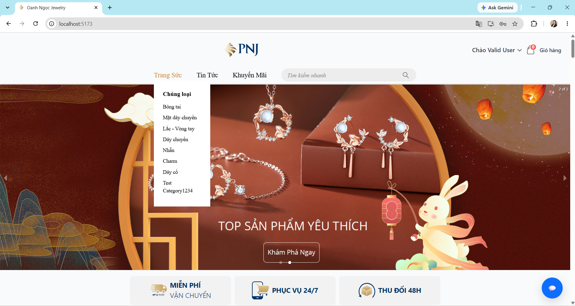 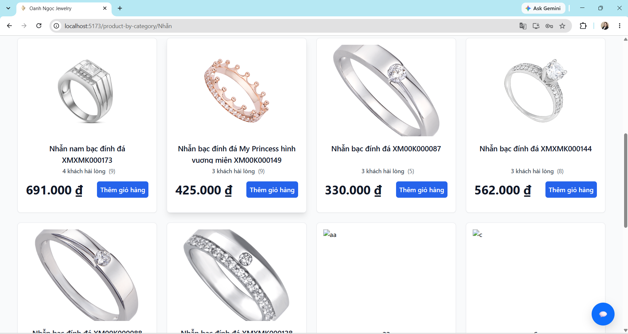
TC_PRODUCT_006 | Kiểm tra hiển thị của sản phẩm đã hết hàng. | 1. User đang ở trang chi tiết sản phẩm. 2. Sản phẩm có số lượng tồn kho = 0. | 1. Mở trang chi tiết của một sản phẩm hết hàng. 2. Quan sát trạng thái sản phẩm. 3. Quan sát các nút Mua ngay, Giỏ hàng, Gọi ngay. | Product: một sản phẩm có stock = 0. | • Hiển thị trạng thái Hết hàng. • Hiển thị thông báo sản phẩm hiện không có sẵn. • Các nút mua hàng như Gọi ngay, Mua ngay và Giỏ hàng bị disable/không cho thao tác. • User không thể tạo giao dịch mua đối với sản phẩm hết hàng. | • Hiển thị trạng thái Hết hàng. • Hiển thị thông báo sản phẩm hiện không có sẵn. • Các nút mua hàng như Gọi ngay, Mua ngay và Giỏ hàng bị disable/không cho thao tác. • User không thể tạo giao dịch mua đối với sản phẩm hết hàng. | PASS | 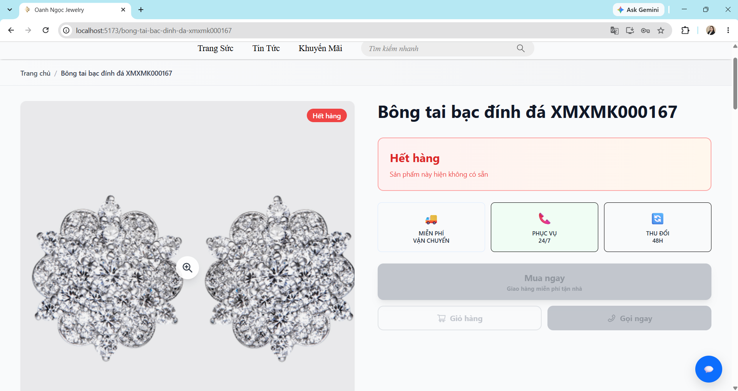
TC_PRODUCT_007 | Kiểm tra hiển thị của sản phẩm còn hàng. | 1. User đang ở trang chi tiết sản phẩm. 2. Sản phẩm có số lượng tồn kho > 0. | 1. Mở trang chi tiết của một sản phẩm còn hàng. 2. Quan sát trạng thái sản phẩm. 3. Quan sát các nút Mua ngay, Giỏ hàng, Gọi ngay. | Product: một sản phẩm có stock > 0. | • Hiển thị trạng thái còn hàng. • Hiển thị đúng giá sản phẩm và số lượng còn lại. • Các nút mua hàng như Mua ngay và Giỏ hàng vẫn hoạt động bình thường. • User có thể thêm sản phẩm vào giỏ hàng. | • Hiển thị trạng thái còn hàng. • Hiển thị đúng giá sản phẩm và số lượng còn lại. • Các nút mua hàng như Mua ngay và Giỏ hàng vẫn hoạt động bình thường. • User có thể thêm sản phẩm vào giỏ hàng. | PASS | 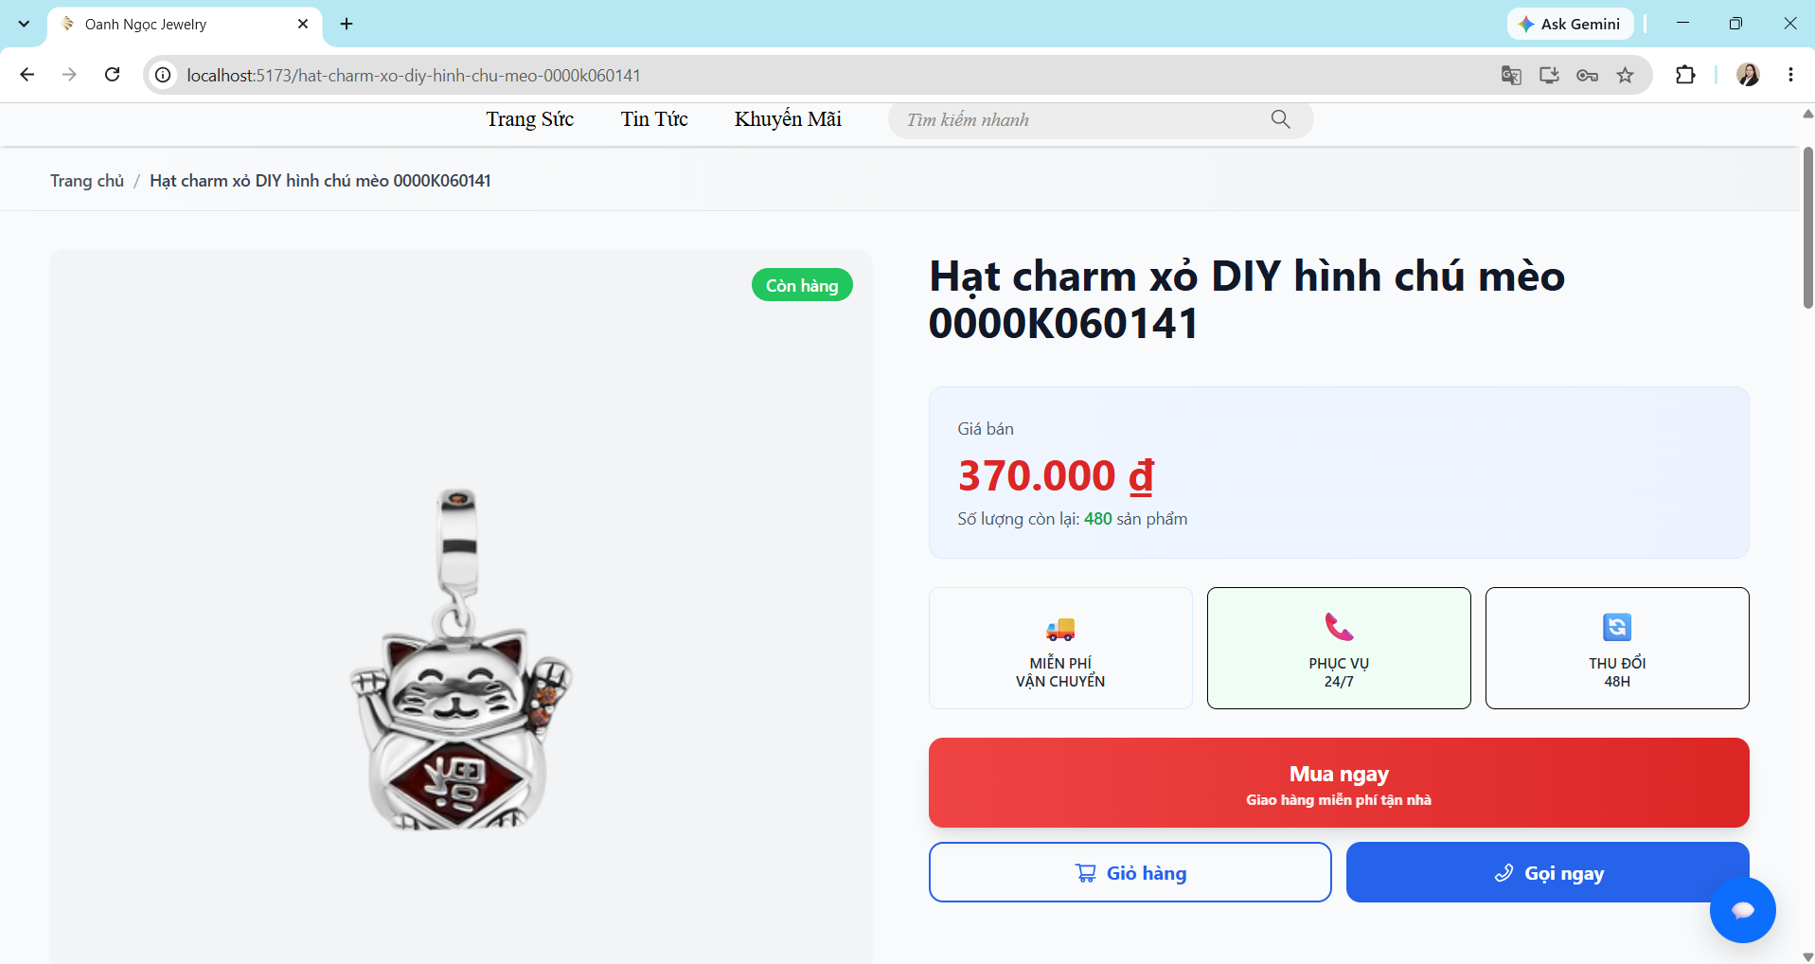
TC_PRODUCT_008 | Kiểm tra truy cập trực tiếp URL của sản phẩm đã tắt bán. | 1. Admin đã tắt trạng thái bán của sản phẩm. 2. Có URL của sản phẩm trước khi bị tắt. | 1. Truy cập phía Customer. 2. Nhập trực tiếp URL của sản phẩm đã tắt bán vào thanh địa chỉ trình duyệt. 3. Nhấn Enter. 4. Quan sát kết quả. | Product: Test_Product 002 Status: Tắt bán URL:http://localhost:5173/product/<product-id> | • Hiển thị thông báo “Sản phẩm không tồn tại” và đếm ngược 3 giây. • Sau 3 giây, hệ thống tự động chuyển Customer về Trang chủ. • Không hiển thị thông tin chi tiết của sản phẩm đã tắt bán. • Customer không thể thực hiện thao tác Mua ngay hoặc Thêm vào giỏ hàng. | • Customer vẫn truy cập được trực tiếp URL của sản phẩm đã tắt bán. • Trang Product Detail vẫn hiển thị thông tin sản phẩm. | FAIL | 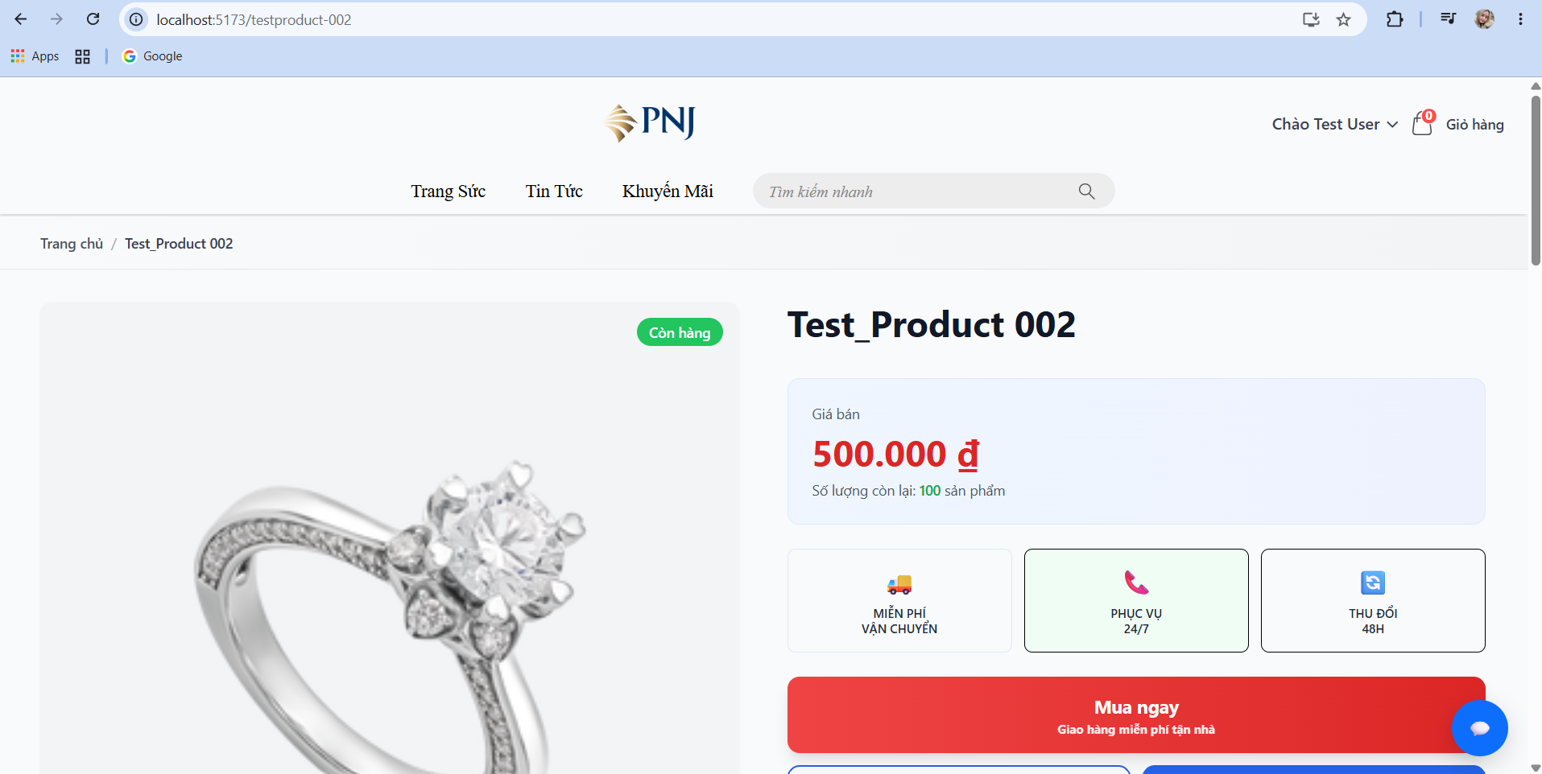 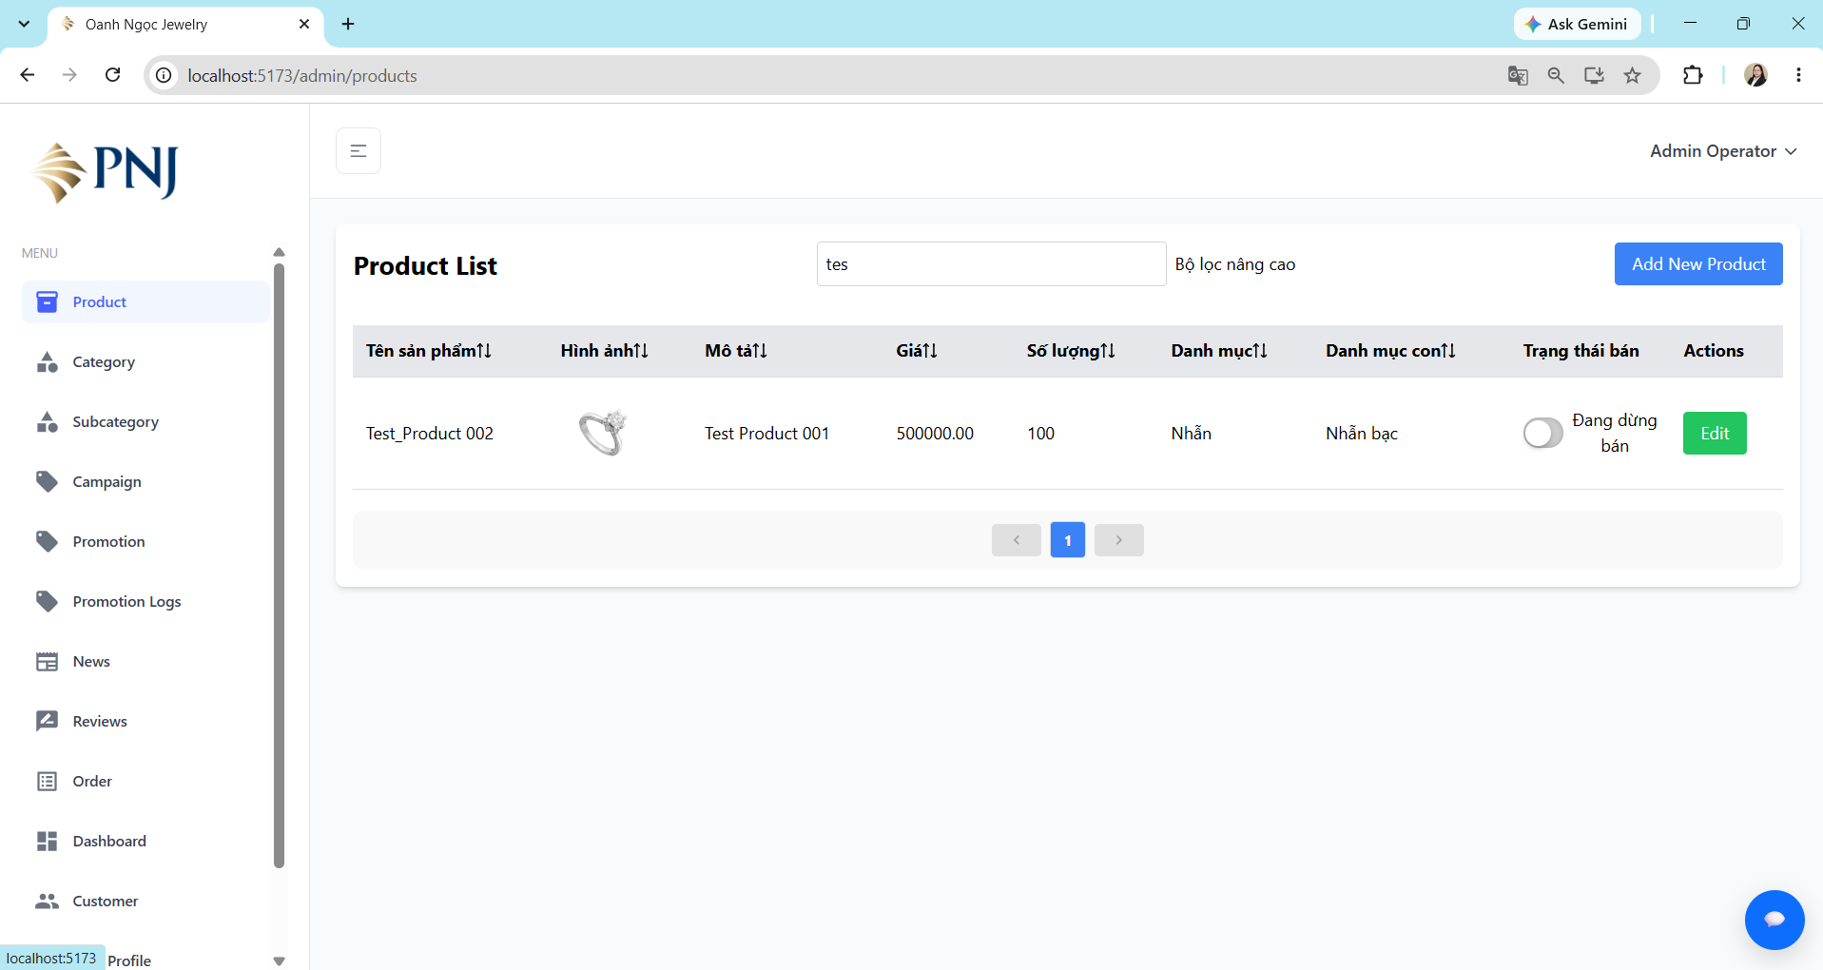

Admin_Product
Test Case ID | Test Scenario | Preconditions | Test Steps | Test Data | Expected Result | Actual Result | Status | Evidence
TC_ADMIN_PRODUCT_001 | Tạo sản phẩm mới với dữ liệu hợp lệ | 1. User có role Admin hoặc Staff có quyền quản lý sản phẩm. 2. User đã đăng nhập thành công. 3. User đang ở trang quản lý sản phẩm. | 1. Nhấn nút "Add New Product". 2. Nhập đầy đủ các thông tin hợp lệ của sản phẩm. 3. Nhập Price bán hợp lệ. 4. Nhập Quantity tồn kho hợp lệ. 5. Chọn Category sản phẩm. 6. Thêm Images sản phẩm. 7. Nhấn nút "Add Product". 8. Kiểm tra sản phẩm trong danh sách quản lý. 9. Truy cập phía Customer và mở sản phẩm vừa tạo | • Product Name: Test Product 001. • Description:Test Product 001. • Price: 500000 • Quantity: 1 • Category: Nhẫn • Images: file ảnh hợp lệ | • Tạo sản phẩm thành công. • Hiển thị thông báo tạo sản phẩm thành công. • Sản phẩm mới xuất hiện trong danh sách quản lý sản phẩm. • Thông tin sản phẩm được lưu đúng với dữ liệu đã nhập. • Sản phẩm có thể được tìm thấy/hiển thị ở phía Customer nếu trạng thái cho phép bán. | • Tạo sản phẩm thành công. • Hiển thị thông báo tạo sản phẩm thành công. • Sản phẩm mới xuất hiện trong danh sách quản lý sản phẩm. • Thông tin sản phẩm được lưu đúng với dữ liệu đã nhập. • Sản phẩm có thể được tìm thấy/hiển thị ở phía Customer nếu trạng thái cho phép bán. | PASS |  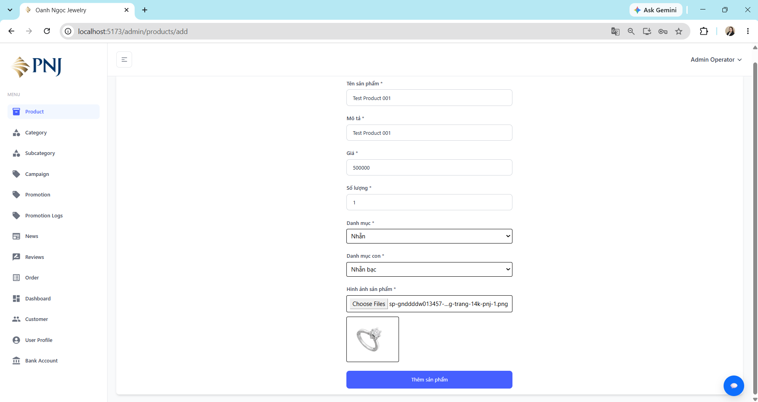 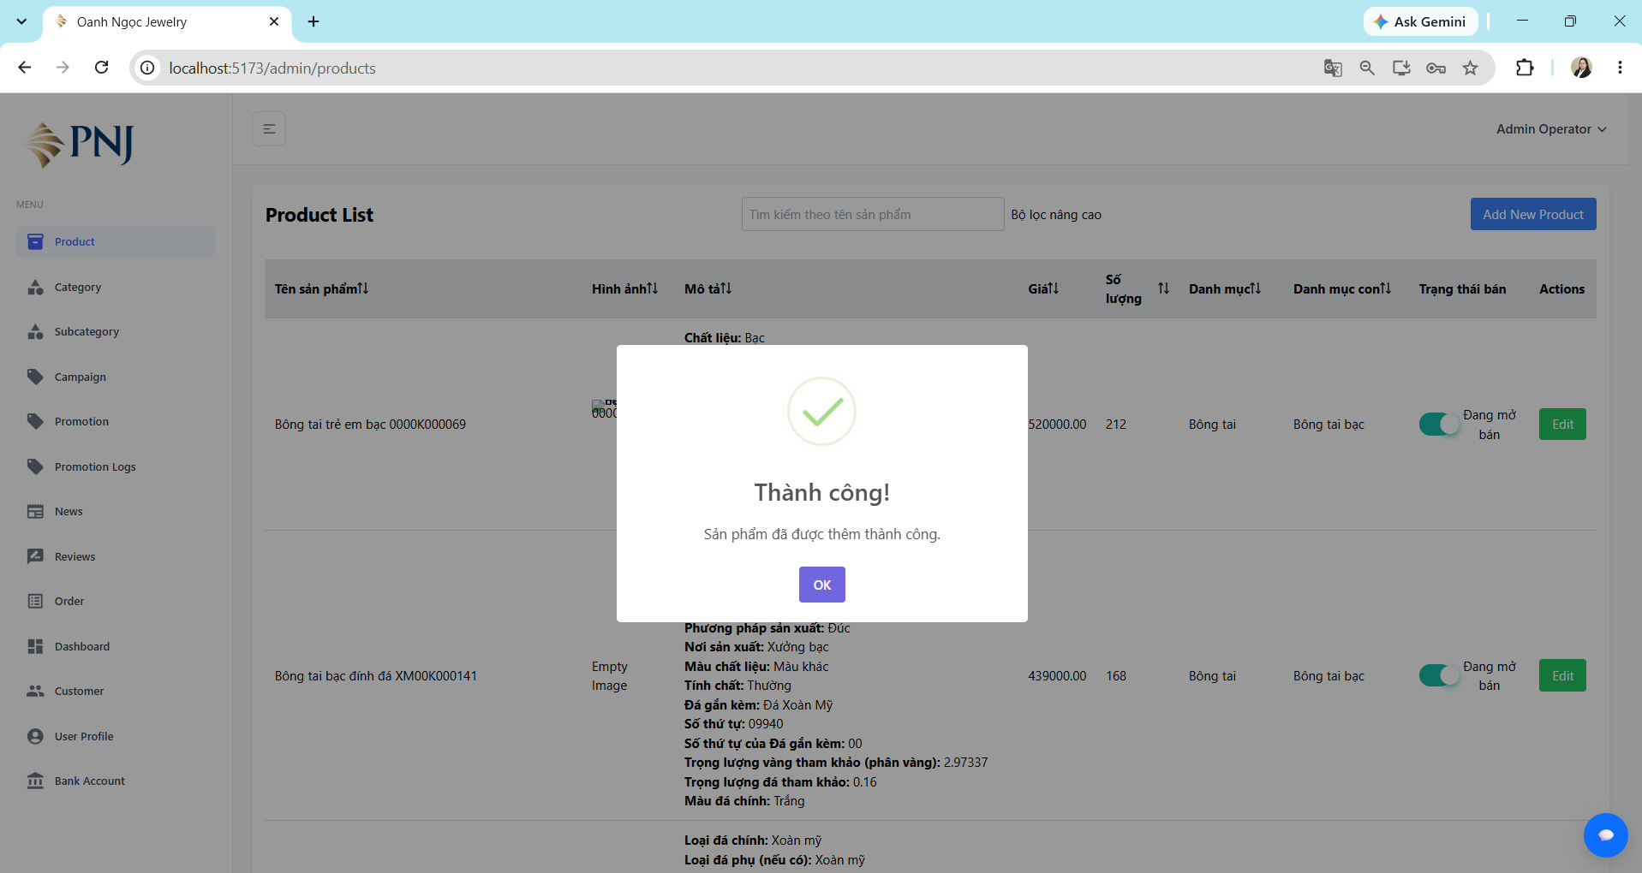 
TC_ADMIN_PRODUCT_002 | Tạo sản phẩm khi bỏ trống một field bắt buộc. | 1. User có role Admin hoặc Staff có quyền quản lý sản phẩm. 2. User đã đăng nhập thành công. 3. User đang ở trang quản lý sản phẩm. | 1. Nhấn nút "Add New Product". 2. Nhập hợp lệ các field còn lại. 3. Để trống một field bắt buộc cần kiểm tra. 4. Nhấn nút "Add Product". 5. Quan sát kết quả. | • Iteration 1: Product Name = [empty] • Iteration 2: Description = [empty] • Iteration 3: Price = [empty] • Iteration 4: Quantity = [empty] • Iteration 5: Category = [empty] • Iteration 6: Images = [empty] | • Không tạo sản phẩm. • Hiển thị thông báo Thiếu thông tin. • Hiển thị nội dung Vui lòng điền đầy đủ các trường và chọn ít nhất 1 ảnh. • User vẫn ở trang thêm sản phẩm. • Không có sản phẩm mới được tạo. | • Không tạo sản phẩm. • Hiển thị thông báo Thiếu thông tin. • Hiển thị nội dung "Vui lòng điền đầy đủ các trường và chọn ít nhất 1 ảnh". • User vẫn ở trang thêm sản phẩm. • Không có sản phẩm mới được tạo. | PASS | 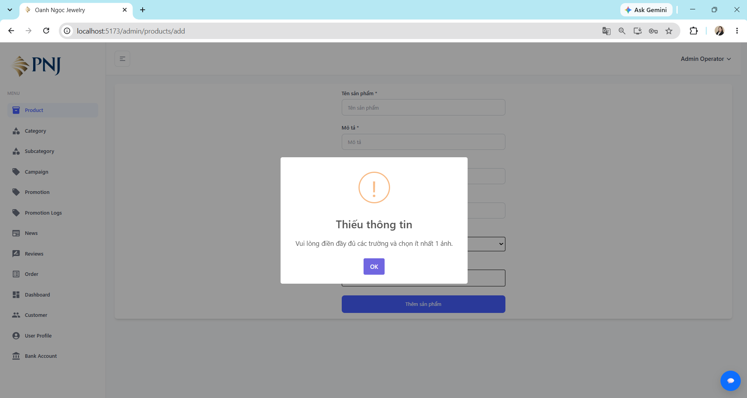 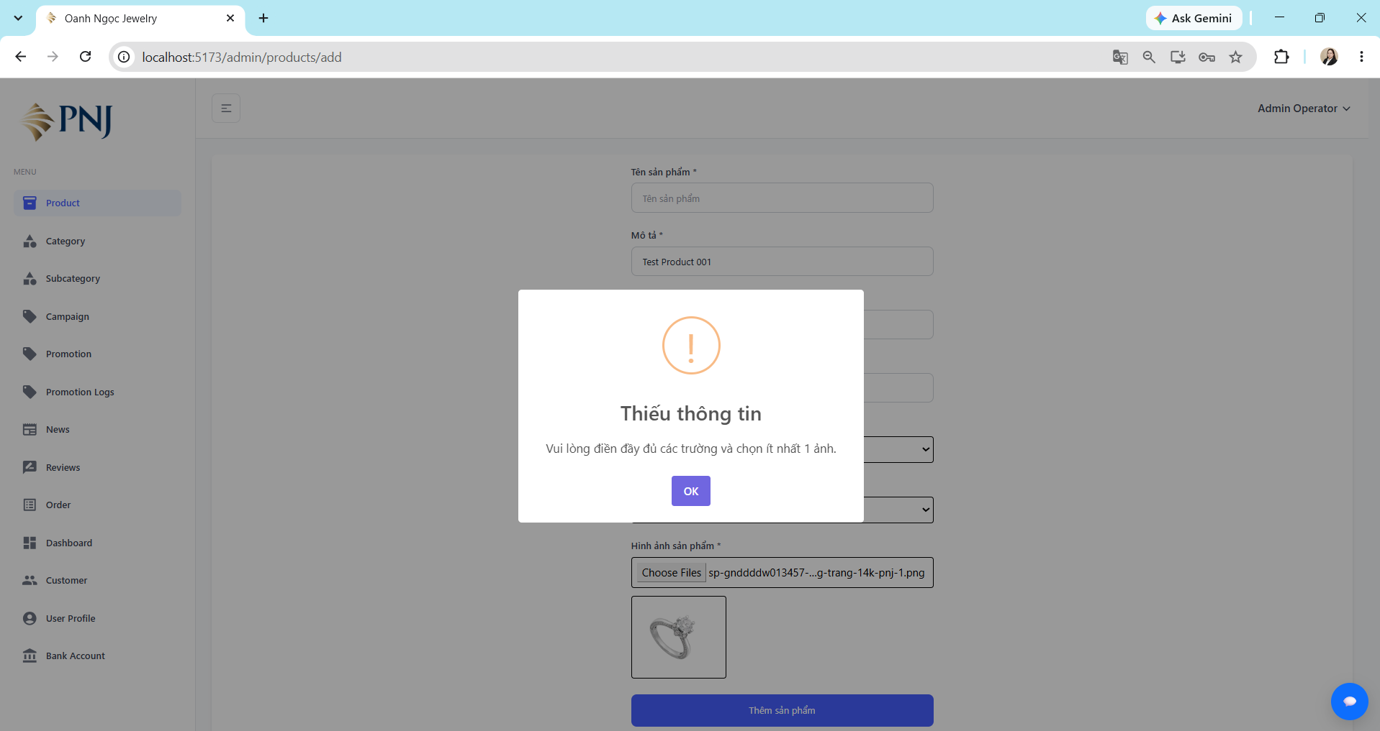 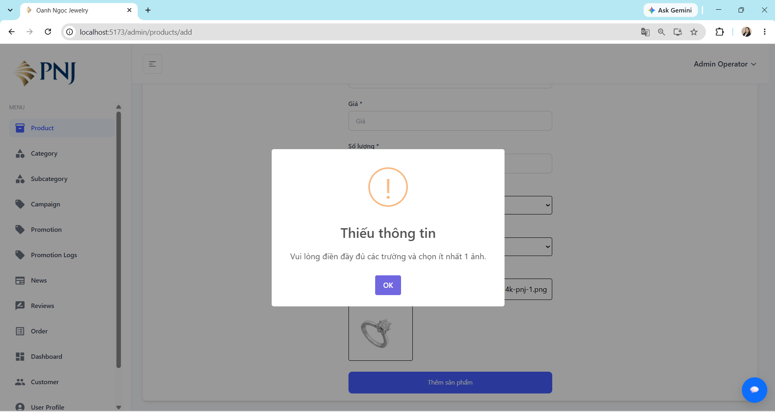
TC_ADMIN_PRODUCT_003 | Chỉnh sửa thông tin sản phẩm với dữ liệu hợp lệ | 1. User có role Admin hoặc Staff có quyền quản lý sản phẩm. 2. User đã đăng nhập thành công. 3. User đang ở trang quản lý sản phẩm. | 1. Nhấn nút "Edit" ở sản phẩm cần chỉnh sửa. 2. Nhập hợp lệ các thông tin cần chỉnh sửa. 3. Nhấn nút "Update Product". 4. Quan sát kết quả. | • Product Name: Test_Product 002. • Description:Test Product 001. • Price: 500000 • Quantity: 1 • Category: Nhẫn • Images: file ảnh hợp lệ | • Hiển thị thông báo cập nhật sản phẩm thành công. • Thông tin sản phẩm được lưu đúng với dữ liệu đã chỉnh sửa. • Sản phẩm có thể được tìm thấy/hiển thị ở phía Customer nếu trạng thái cho phép bán. | • Hiển thị thông báo cập nhật sản phẩm thành công. • Thông tin sản phẩm được lưu đúng với dữ liệu đã chỉnh sửa. • Sản phẩm có thể được tìm thấy/hiển thị ở phía Customer nếu trạng thái cho phép bán. | PASS | 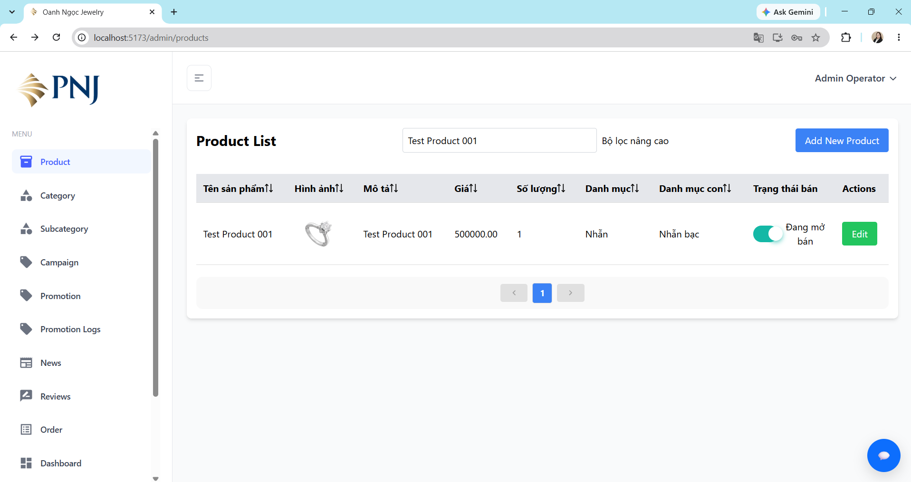 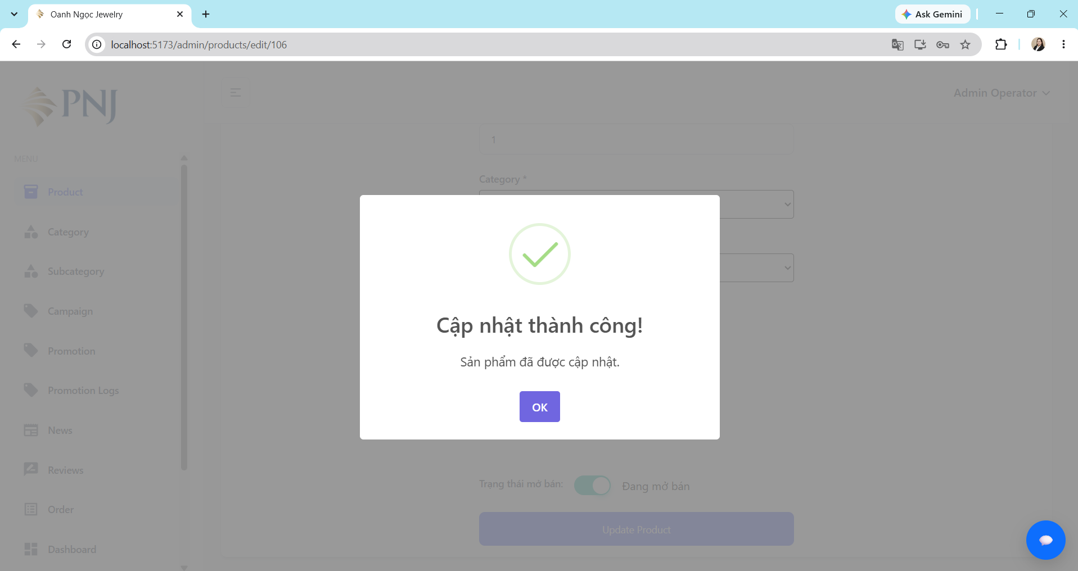 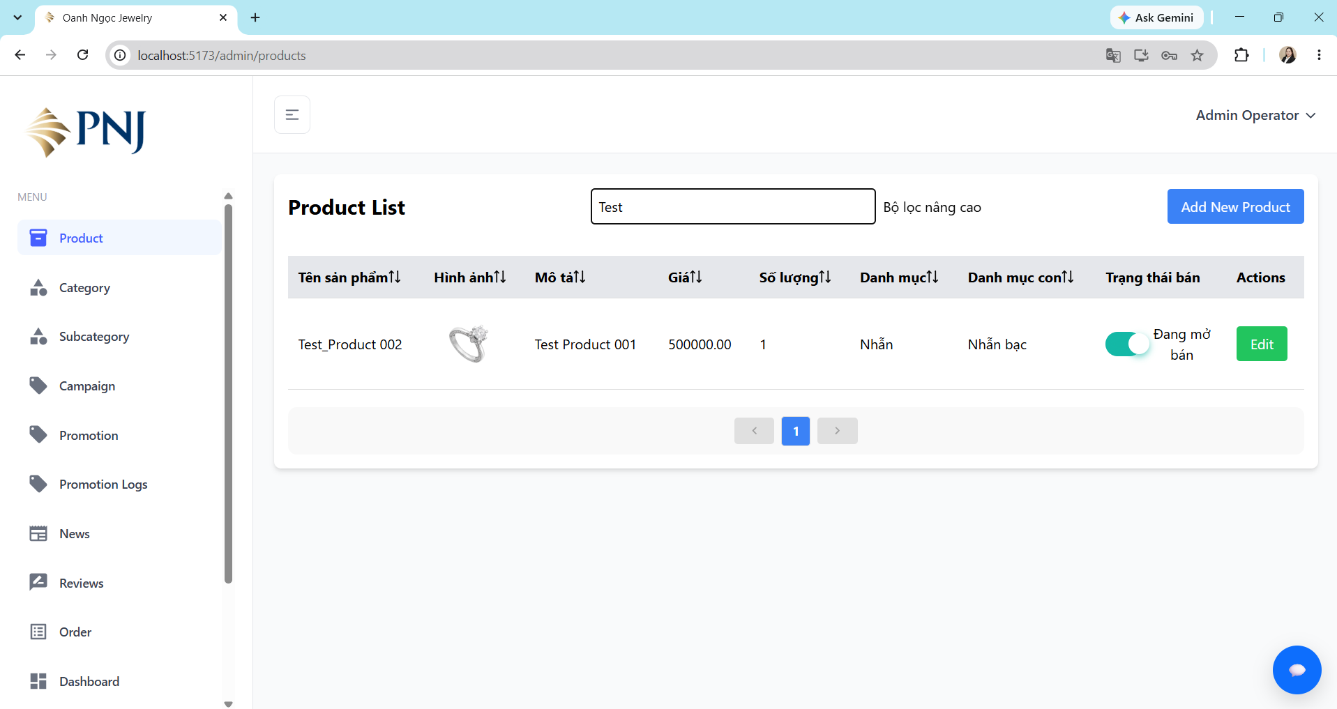 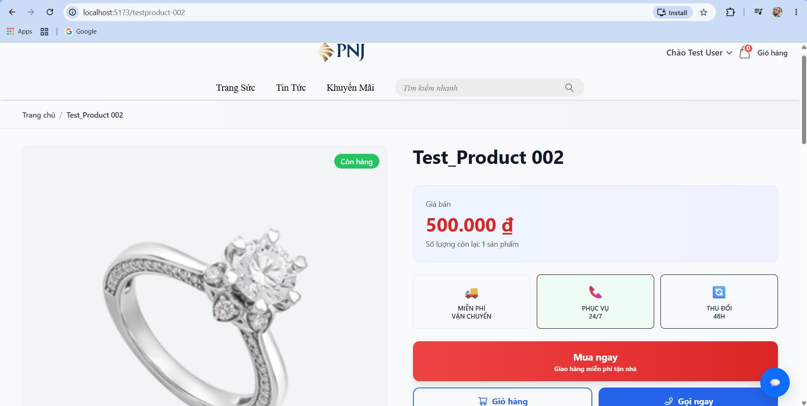
TC_ADMIN_PRODUCT_004 | Cập nhật Quantity từ >0 về 0 và kiểm tra phía Customer hiển thị Hết hàng | 1. User có role Admin hoặc Staff có quyền quản lý sản phẩm. 2. User đã đăng nhập thành công. 3. User đang ở trang quản lý sản phẩm. | 1. Nhấn nút "Edit" ở sản phẩm cần chỉnh sửa. 2. Giảm "Quantity" sản phẩm về 0. 3. Nhấn nút "Update Product". 4. Quan sát kết quả. | • Tên sản phẩm: Test_Product 002. • Description:Test Product 001. • Price: 500000 • Quantity: 0 • Category: Nhẫn • Images: file ảnh hợp lệ | • Cập nhật số lượng tồn kho của sản phẩm từ > 0 về 0 thành công. • Tại trang quản lý sản phẩm, stock của sản phẩm được hiển thị là 0. • Khi Customer mở trang chi tiết sản phẩm, hệ thống hiển thị trạng thái Hết hàng. • Hiển thị thông báo sản phẩm hiện không có sẵn. • Các chức năng mua hàng như Mua ngay và Giỏ hàng bị disable/không thể thao tác. • Customer không thể thêm sản phẩm hết hàng vào giỏ hàng hoặc thực hiện mua sản phẩm | • Cập nhật số lượng tồn kho của sản phẩm từ > 0 về 0 thành công. • Tại trang quản lý sản phẩm, stock của sản phẩm được hiển thị là 0. • Khi Customer mở trang chi tiết sản phẩm, hệ thống hiển thị trạng thái Hết hàng. • Hiển thị thông báo sản phẩm hiện không có sẵn. • Các chức năng mua hàng như Mua ngay và Giỏ hàng bị disable/không thể thao tác. • Customer không thể thêm sản phẩm hết hàng vào giỏ hàng hoặc thực hiện mua sản phẩm | PASS | 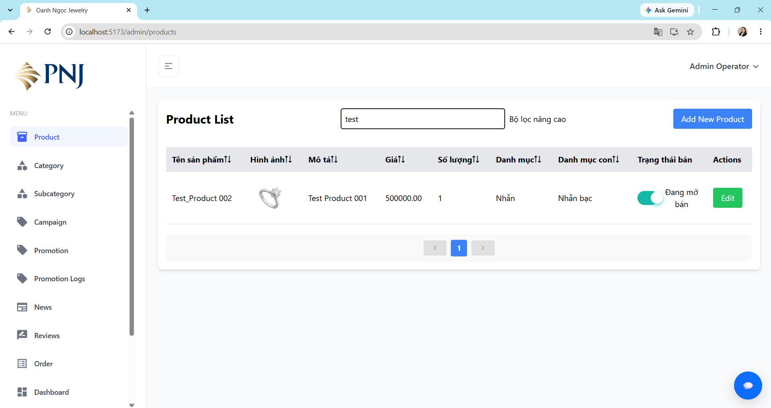 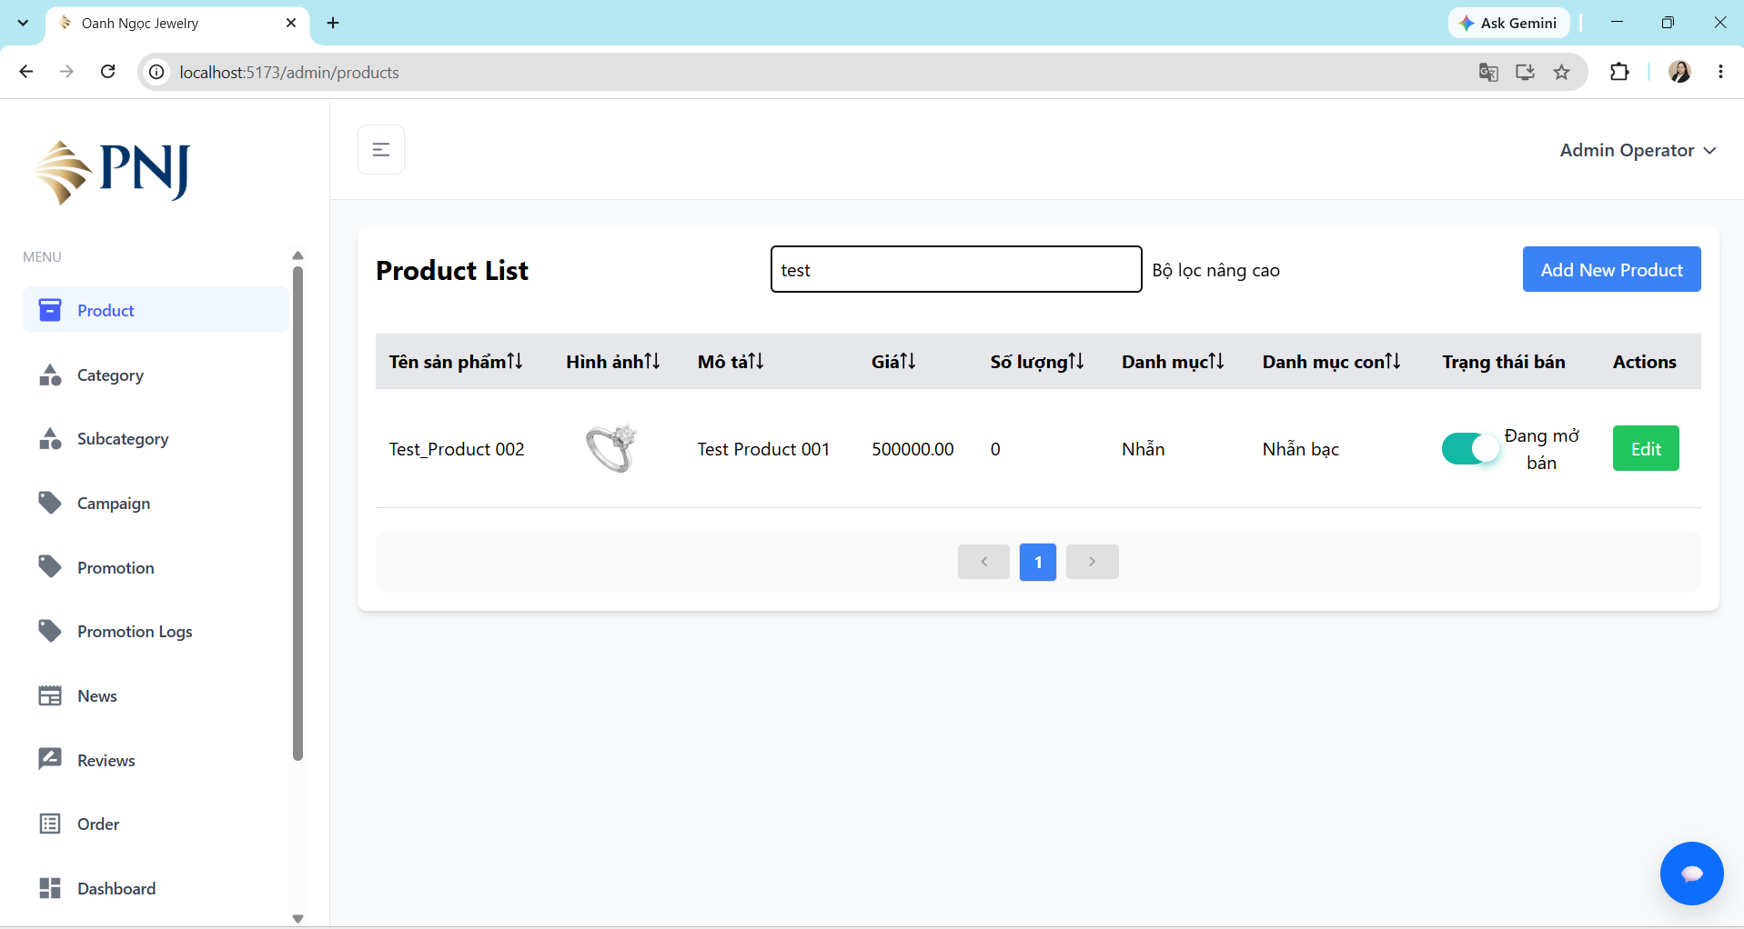 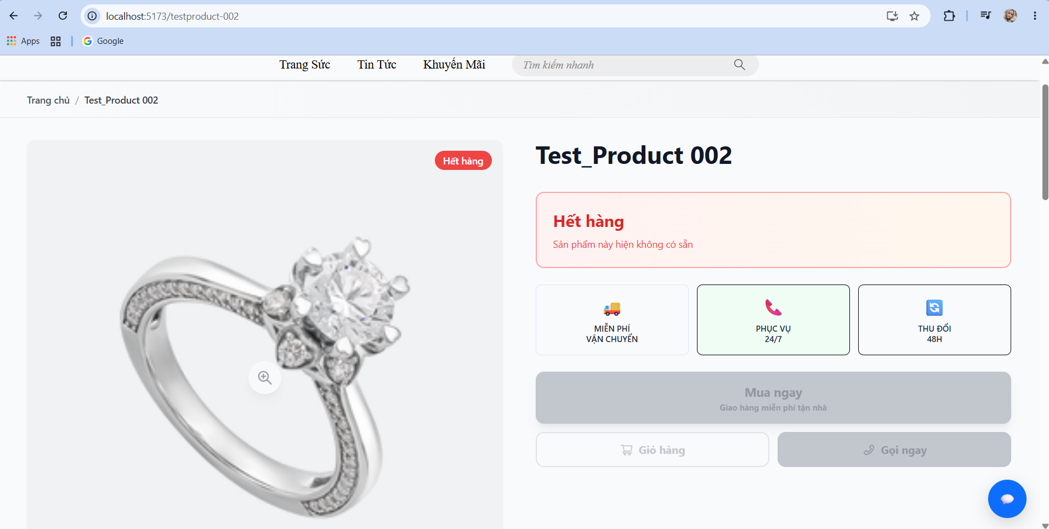
TC_ADMIN_PRODUCT_005 | Cập nhật stock từ 0 lên >0 và kiểm tra phía Customer hiển thị Còn hàng | 1. User có role Admin hoặc Staff có quyền quản lý sản phẩm. 2. User đã đăng nhập thành công. 3. User đang ở trang quản lý sản phẩm. | 1. Nhấn nút "Edit" ở sản phẩm cần chỉnh sửa. 2. Tăng "Quantity" sản phẩm từ 0 lên 100. 3. Nhấn nút "Update Product". 4. Quan sát kết quả. | • Tên sản phẩm: Test_Product 002. • Description:Test Product 001. • Price: 500000 • Quantity: 100 • Category: Nhẫn • Images: file ảnh hợp lệ | • Cập nhật số lượng tồn kho của sản phẩm từ 0 lên giá trị > 0 thành công. • Tại trang quản lý sản phẩm, stock hiển thị đúng giá trị mới. • Khi Customer mở trang chi tiết sản phẩm, hệ thống hiển thị trạng thái Còn hàng. • Hiển thị đúng giá sản phẩm và số lượng còn lại. • Các nút Mua ngay và Giỏ hàng hoạt động bình thường. • Customer có thể thêm sản phẩm vào giỏ hàng hoặc thực hiện mua sản phẩm. | • Cập nhật số lượng tồn kho của sản phẩm từ 0 lên giá trị > 0 thành công. • Tại trang quản lý sản phẩm, stock hiển thị đúng giá trị mới. • Khi Customer mở trang chi tiết sản phẩm, hệ thống hiển thị trạng thái Còn hàng. • Hiển thị đúng giá sản phẩm và số lượng còn lại. • Các nút Mua ngay và Giỏ hàng hoạt động bình thường. • Customer có thể thêm sản phẩm vào giỏ hàng hoặc thực hiện mua sản phẩm. | PASS | 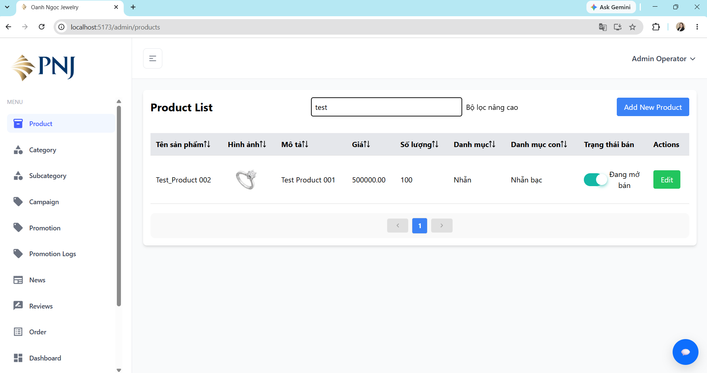 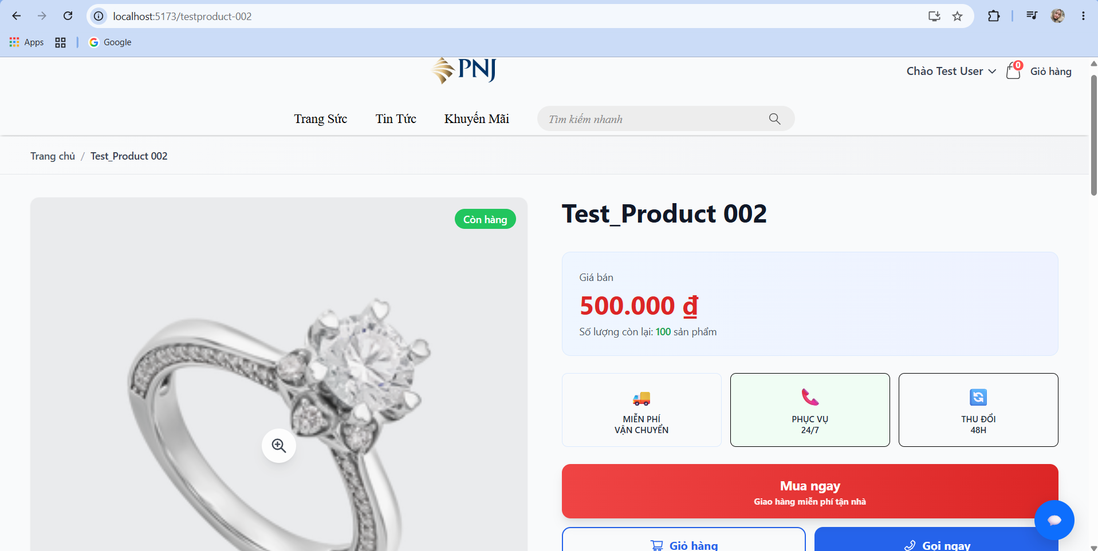
TC_ADMIN_PRODUCT_006 | Kiểm tra tắt trạng thái bán của sản phẩm và xác nhận Customer không còn nhìn thấy sản phẩm. | 1. User có role Admin hoặc Staff có quyền quản lý sản phẩm. 2. Sản phẩm đang ở trạng thái Đang mở bán 3. Sản phẩm đang hiển thị ở phía Customer. | 1. Truy cập trang quản lý sản phẩm. 2. Tìm sản phẩm cần kiểm tra. 3. Tắt trạng thái Đang mở bán. 4. Quan sát trạng thái sản phẩm ở trang Admin. 5. Truy cập phía Customer. 6. Tìm kiếm sản phẩm bằng tên hoặc truy cập category chứa sản phẩm. 7. Quan sát kết quả. | • Product: Test_Product 002. • Status trước: Đang mở bán. • Status sau: Tắt bán | • Sản phẩm vẫn còn trong danh sách quản lý của Admin với trạng thái đang mở bán tắt. • Sản phẩm không còn xuất hiện trong danh sách sản phẩm phía Customer. • Customer không tìm thấy sản phẩm bằng chức năng Search. | • Sản phẩm vẫn còn trong danh sách quản lý của Admin với trạng thái đang mở bán tắt. • Sản phẩm không còn xuất hiện trong danh sách sản phẩm phía Customer. • Customer không tìm thấy sản phẩm bằng chức năng Search. | PASS | 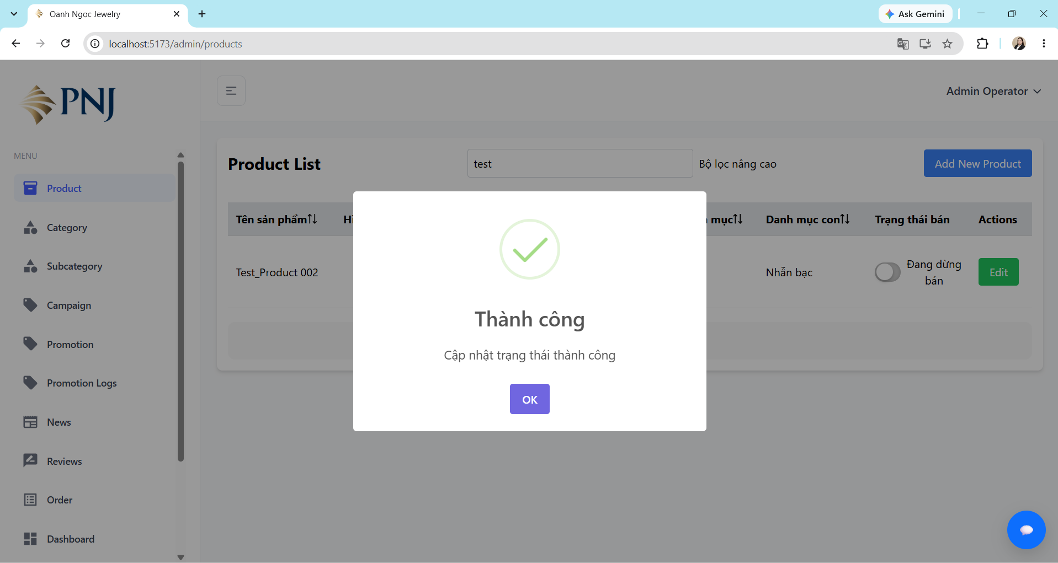

Admin_Category
Test Case ID | Test Scenario | Preconditions | Test Steps | Test Data | Expected Result | Actual Result | Status | Evidence
TC_ADMIN_CATEGORY_001 | Tạo category mới với dữ liệu hợp lệ | 1. User có role Admin hoặc Staff có quyền quản lý category. 2. User đã đăng nhập thành công. 3. User đang ở trang quản lý category. | 1. Nhấn nút "Add New Category". 2. Nhập Category Name. 3. Nhập Description. 4. Nhấn nút "Add Category". 5. Quan sát kết quả. | • Category Name: Test Category. • Description: TestCategory. | • Tạo category thành công. • Hiển thị thông báo tạo category thành công. • Category mới xuất hiện trong danh sách category. • Category Name và Description được lưu đúng với dữ liệu đã nhập. • Category mới có thể được chọn trong trường Danh mục khi Admin/Staff tạo hoặc chỉnh sửa sản phẩm. | • Tạo category thành công. • Hiển thị thông báo tạo category thành công. • Category mới xuất hiện trong danh sách category. • Category Name và Description được lưu đúng với dữ liệu đã nhập. • Category mới có thể được chọn trong trường Danh mục khi Admin/Staff tạo hoặc chỉnh sửa sản phẩm. | PASS | 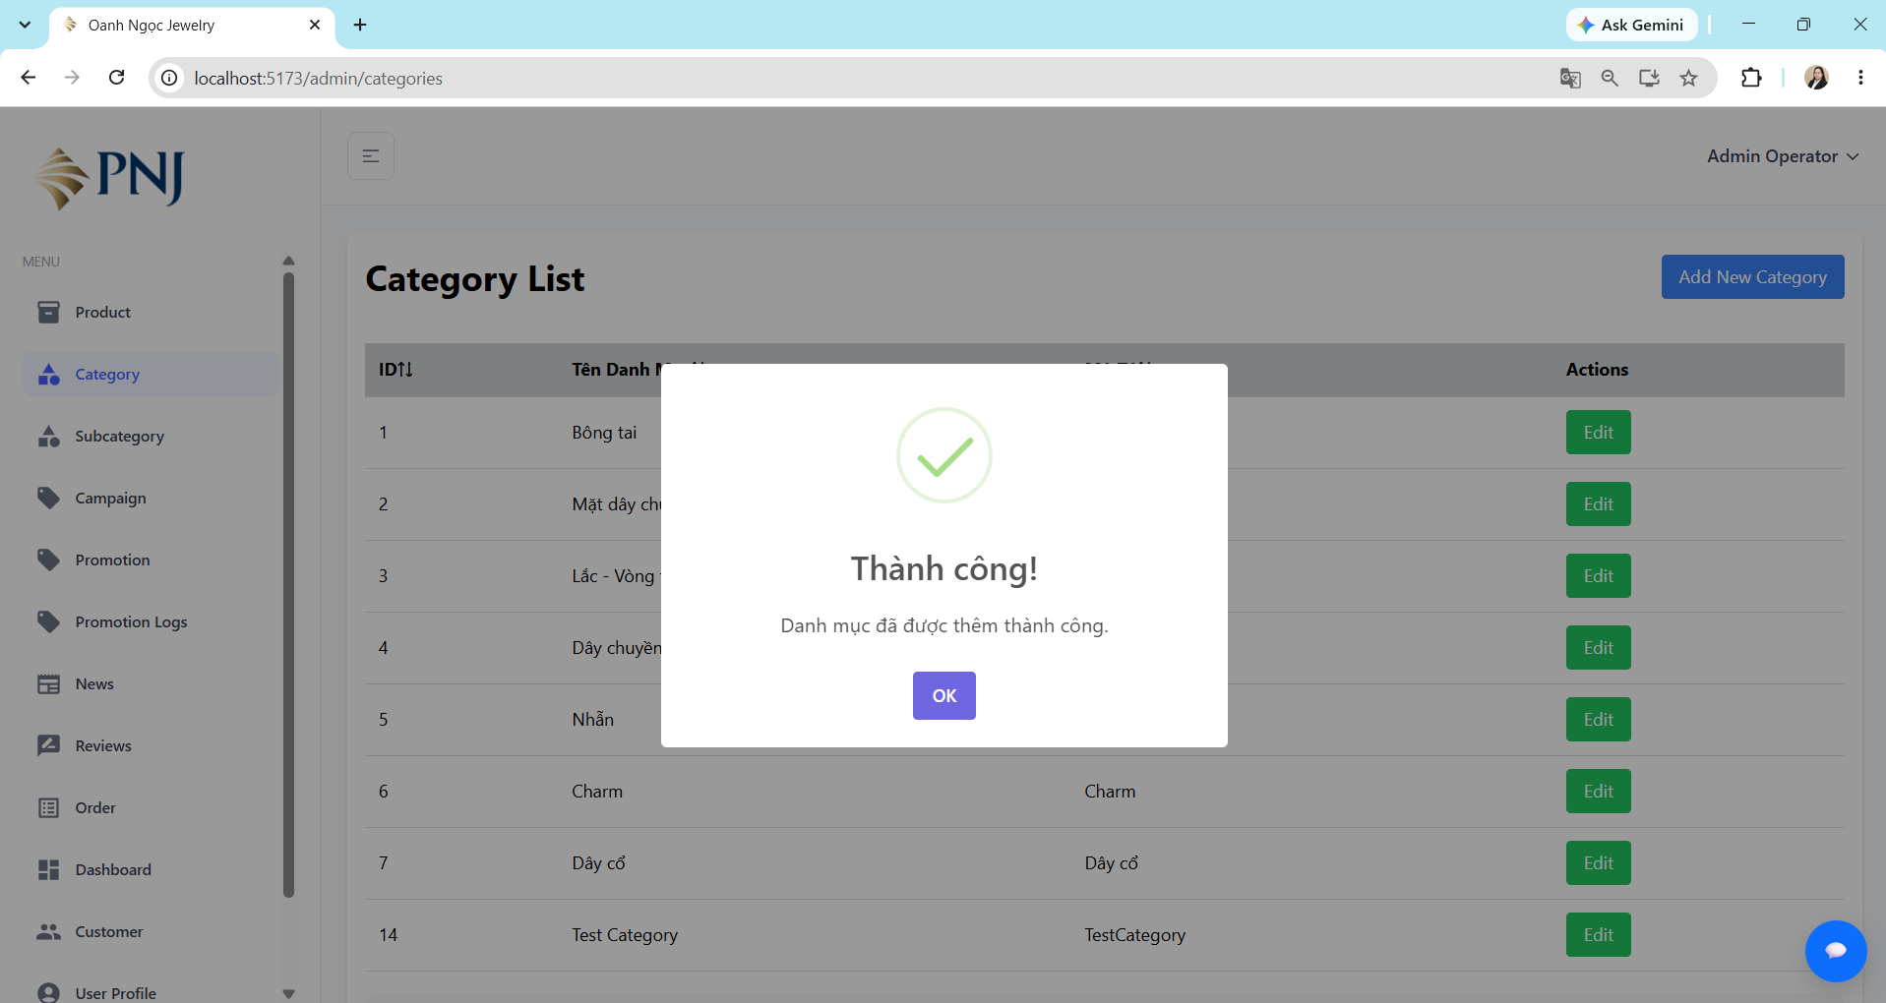
TC_ADMIN_CATEGORY_002 | Tạo category khi bỏ trống Category Name. | 1. User có role Admin hoặc Staff có quyền quản lý category. 2. User đã đăng nhập thành công. 3. User đang ở trang quản lý category. | 1. Nhấn nút "Add New Category". 2. Để trống Category Name. 3. Nhập Description. 4. Nhấn nút "Add Category". 5. Quan sát kết quả. | • Category Name: [empty]. • Description: TestCategory. | • Không tạo category. • Hiển thị thông báo Thiếu thông tin. • Hiển thị nội dung Vui lòng nhập Category Name. • User vẫn ở trang Add New Category. • Không có category mới được tạo. | • Hệ thống vẫn tạo category thành công khi Category Name để trống. • Không hiển thị thông báo validation cho Category Name. • Category mới vẫn xuất hiện trong danh sách category. | FAIL | 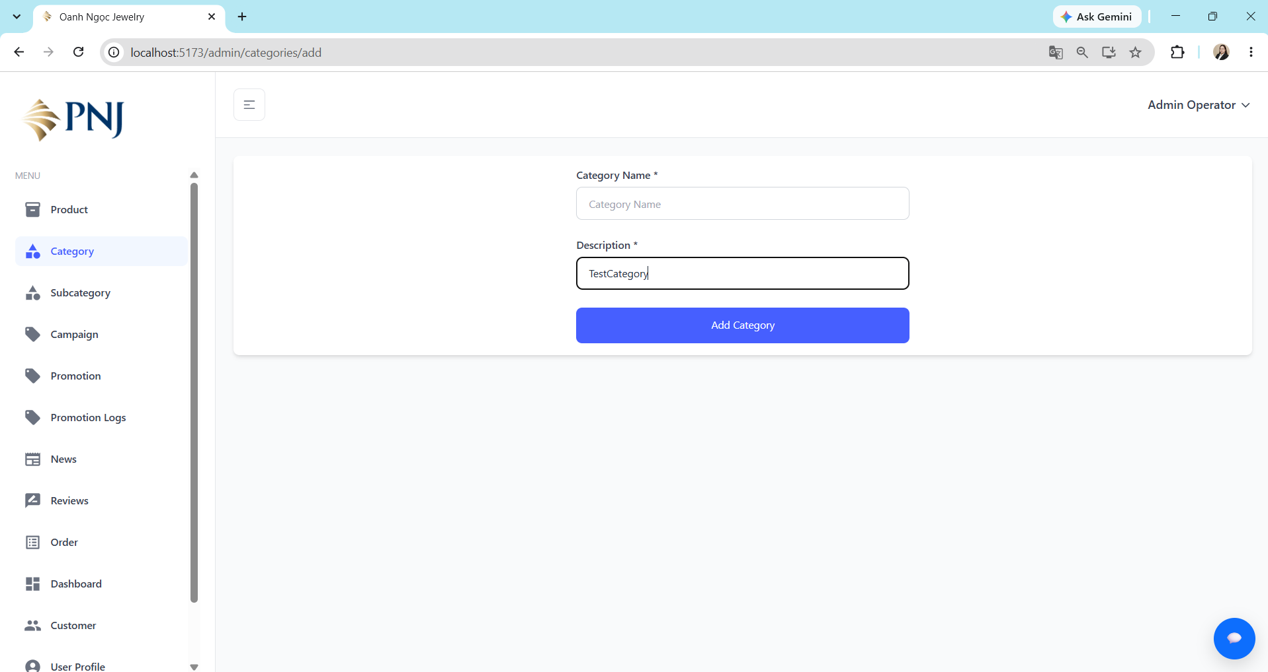 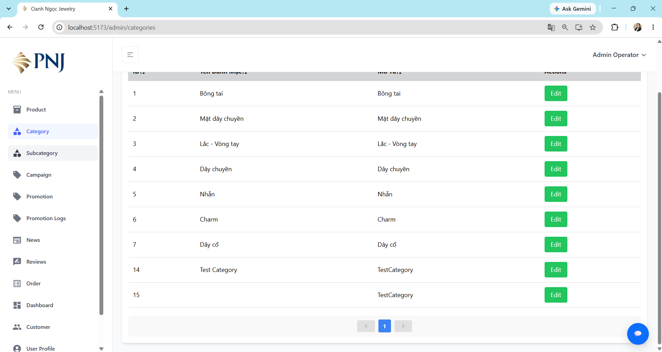 
TC_ADMIN_CATEGORY_003 | Tạo category khi bỏ trống Description | 1. User có role Admin hoặc Staff có quyền quản lý category. 2. User đã đăng nhập thành công. 3. User đang ở trang quản lý category. | 1. Nhấn nút "Add New Category". 2. Nhập Category Name. 3. Để trống Description. 4. Nhấn nút "Add Category". 5. Quan sát kết quả. | • Category Name:Test Category1. • Description: [empty]. | • Không tạo category. • Hiển thị thông báo Thiếu thông tin. • Hiển thị nội dung Vui lòng nhập Description. • User vẫn ở trang Add New Category. • Không có category mới được tạo. | • Hệ thống vẫn tạo category thành công khi Description để trống. • Không hiển thị thông báo validation cho Description. • Category mới vẫn xuất hiện trong danh sách category với Description để trống. | FAIL |  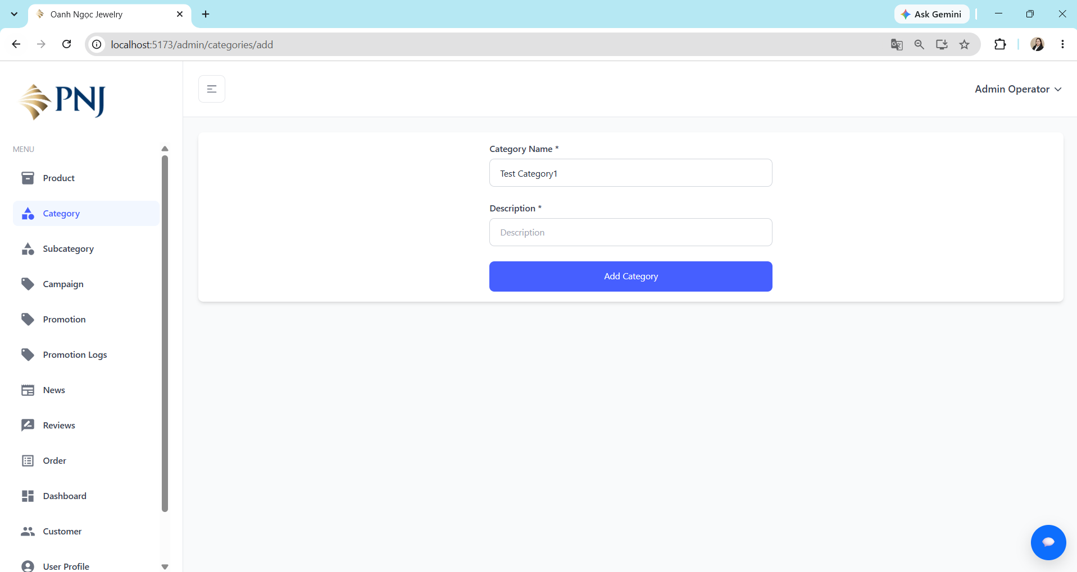 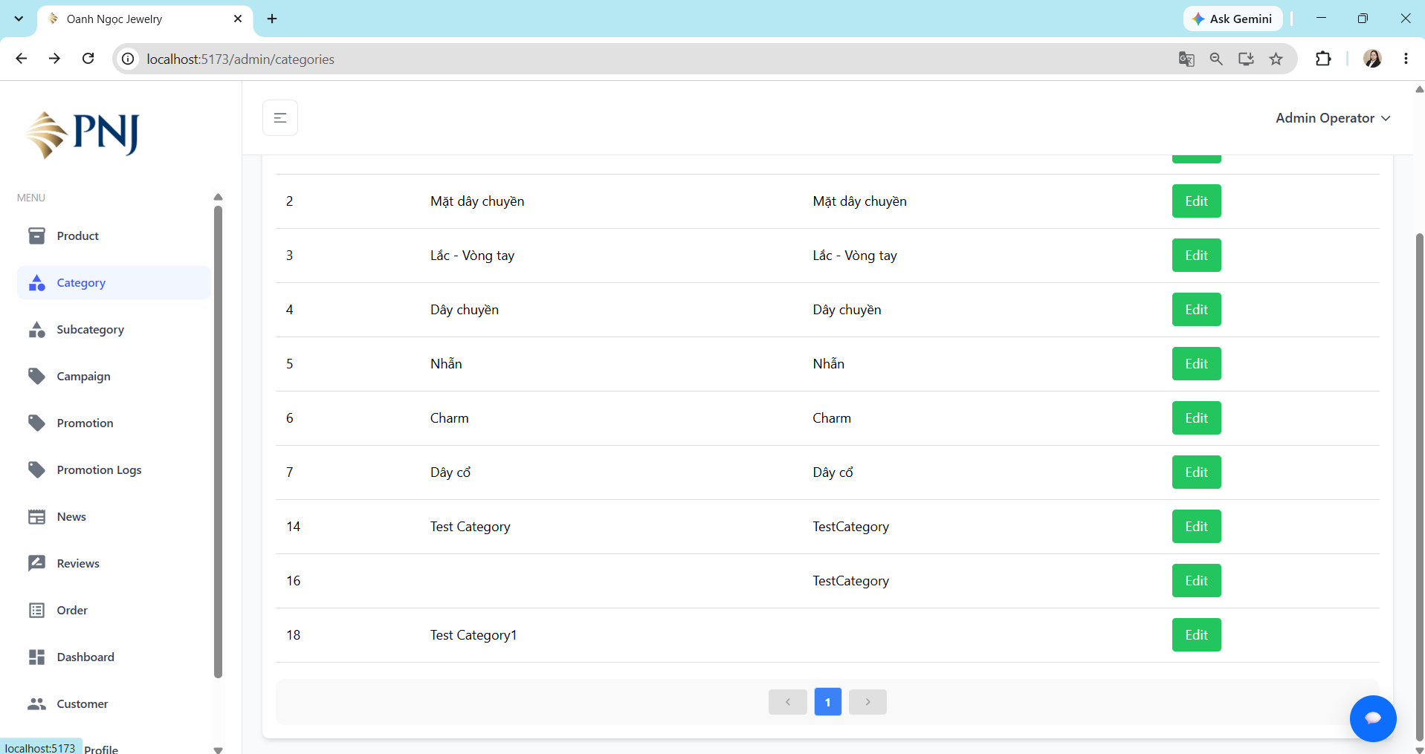
TC_ADMIN_CATEGORY_004 | Kiểm tra chỉnh sửa Category với dữ liệu hợp lệ. | 1. User có role Admin hoặc Staff có quyền quản lý category. 2. User đã đăng nhập thành công. 3. User đang ở trang quản lý category. | 1. Chọn category muốn chỉnh sửa. 2. Nhấn nút "Edit". 3. Nhập thông tin cần sửa hợp lệ. 4. Nhấn nút "Update Category". 5. Quan sát kết quả. | • Category Name: Test Category1234. • Description: TestCategory. | • Hiển thị thông báo cập nhật category thành công. • Category Name và Description được lưu đúng với dữ liệu đã chỉnh sửa. • Category sau khi cập nhật có thể được chọn trong trường Danh mục khi Admin/Staff tạo hoặc chỉnh sửa sản phẩm. | • Hiển thị thông báo cập nhật category thành công. • Category Name và Description được lưu đúng với dữ liệu đã chỉnh sửa. • Category sau khi cập nhật có thể được chọn trong trường Danh mục khi Admin/Staff tạo hoặc chỉnh sửa sản phẩm. | PASS | 